20260424_起動バラメータ変数名変更
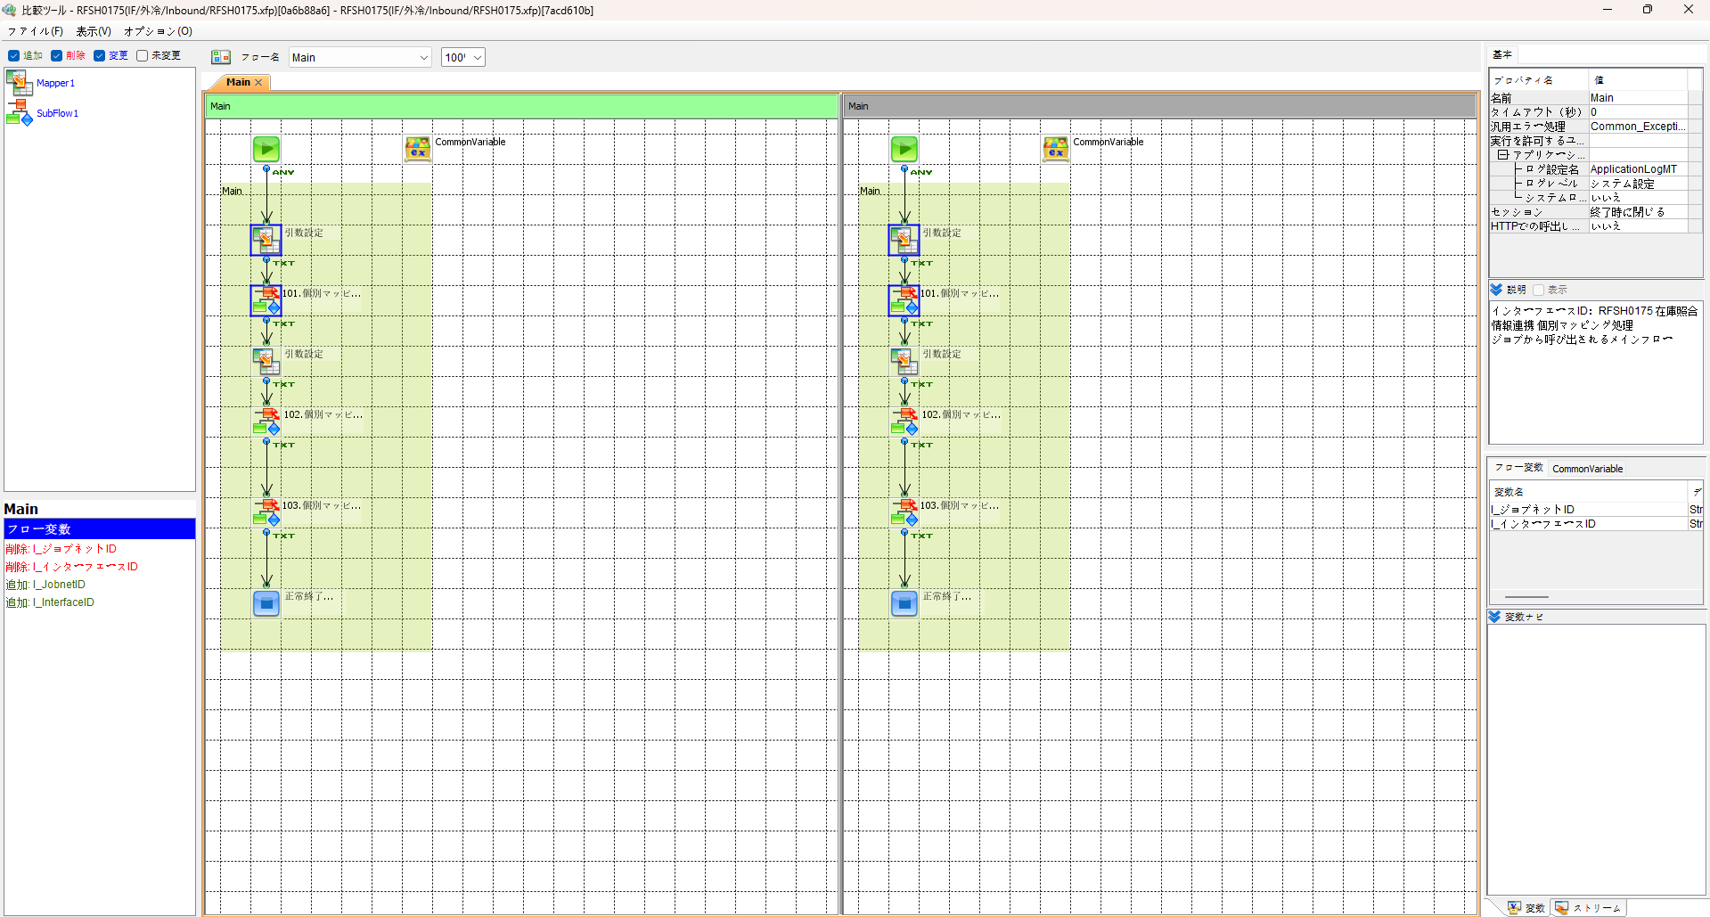
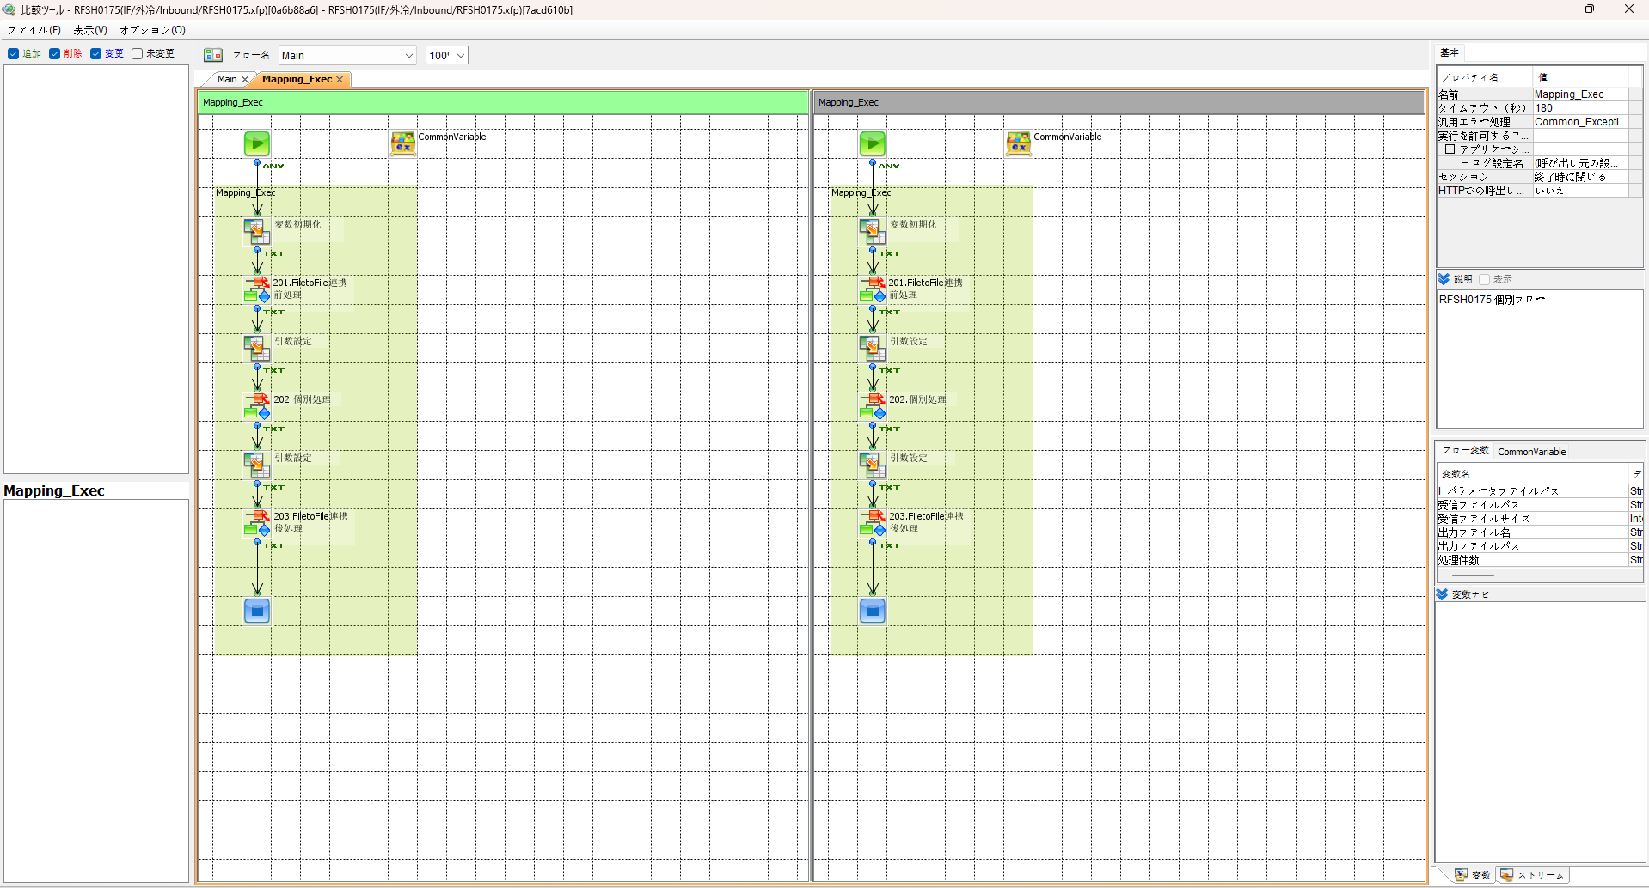

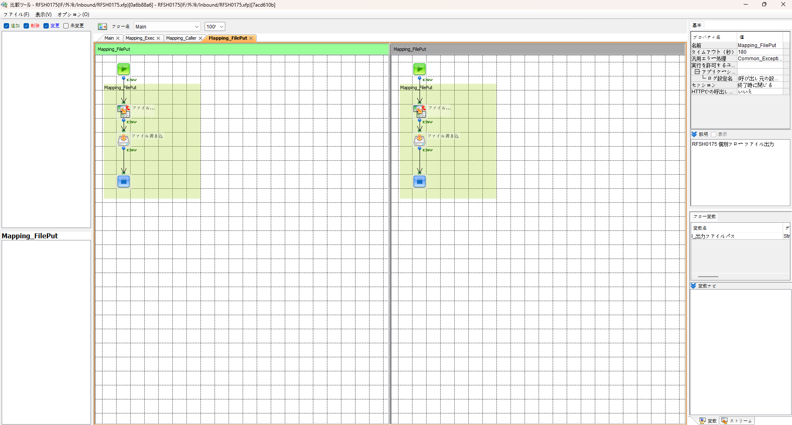
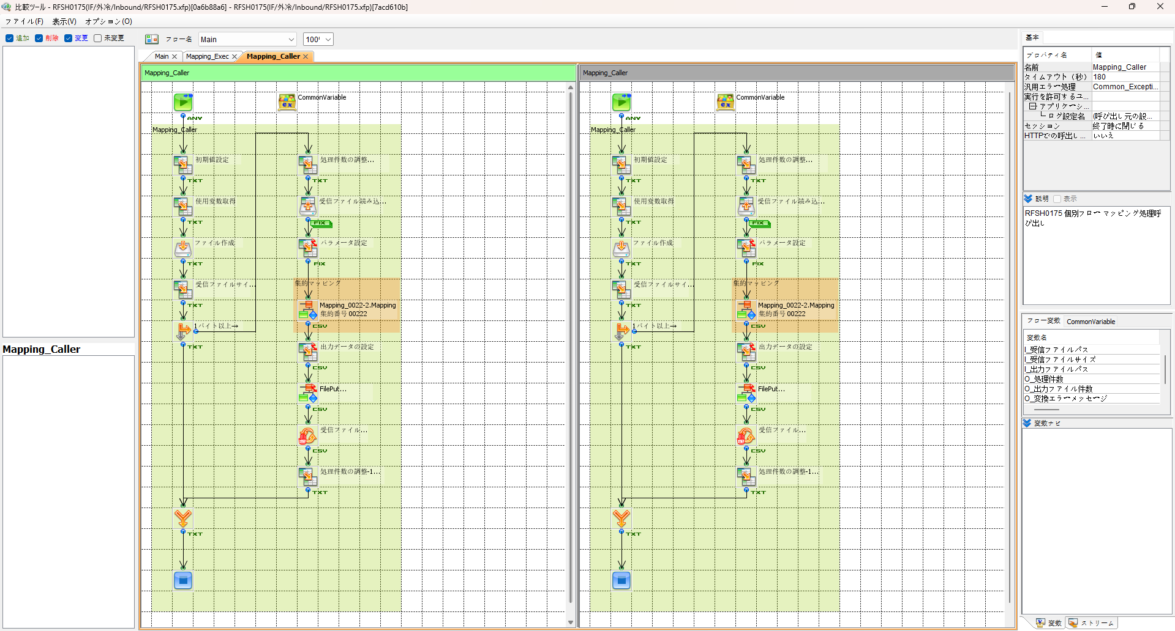

SAP連携イメージ
NBC（WBS基幹システム）及び外冷（Chainflow I）から受信するデータには、１レコードにつき最大８明細がセットされている。
Asteriaでは、明細ごとに１レコードとして出力し、SAPへ連携する。

 | 変換イメージ
 | WBS基幹システム/Chainflow Iからの受信データ（固定長）

 | インターフェース 識別 | ID | 拠点 コード | 冷蔵庫 コード | 事業所 コード | レコード内 明細件数 | 【明細1】 |  |  |  |  | 【明細2】 |  |  |  |  | 【明細3】 |  |  |  |  | 【明細4】 |  |  |  |  | 【明細5】 |  |  |  |  | 【明細6】 |  |  |  |  | 【明細7】 |  |  |  |  | 【明細8】 |  |  |  |  | 余白
 |  |  |  |  |  |  | 冷ロット № | 入庫日 | 在庫 ケース数 | 在庫 本数 | 定貫／ 不定貫 区分 | 冷ロット № | 入庫日 | 在庫 ケース数 | 在庫 本数 | 定貫／ 不定貫 区分 | 冷ロット № | 入庫日 | 在庫 ケース数 | 在庫 本数 | 定貫／ 不定貫 区分 | 冷ロット № | 入庫日 | 在庫 ケース数 | 在庫 本数 | 定貫／ 不定貫 区分 | 冷ロット № | 入庫日 | 在庫 ケース数 | 在庫 本数 | 定貫／ 不定貫 区分 | 冷ロット № | 入庫日 | 在庫 ケース数 | 在庫 本数 | 定貫／ 不定貫 区分 | 冷ロット № | 入庫日 | 在庫 ケース数 | 在庫 本数 | 定貫／ 不定貫 区分 | 冷ロット № | 入庫日 | 在庫 ケース数 | 在庫 本数 | 定貫／ 不定貫 区分
 | B019 | Z2 |  | 004000001 | 0482 | 5 | 1001 | 20260401 | 000011 | 000 | 0 | 1002 | 20260402 | 000012 | 000 | 1 | 1003 | 20260403 | 000013 | 000 | 0 | 1004 | 20260404 | 000014 | 000 | 0 | 1005 | 20260405 | 000015 | 000 | 1 |  | 00000000 | 000000 | 000 |  |  | 00000000 | 000000 | 000 |  |  | 00000000 | 000000 | 000
 | B019 | Z2 |  | 004000001 | 0054 | 1 | 2001 | 20260411 | 000021 | 000 | 0 |  | 00000000 | 000000 | 000 |  |  | 00000000 | 000000 | 000 |  |  | 00000000 | 000000 | 000 |  |  | 00000000 | 000000 | 000 |  |  | 00000000 | 000000 | 000 |  |  | 00000000 | 000000 | 000 |  |  | 00000000 | 000000 | 000

「レコード内明細件数」の値分の明細が格納されており、その件数分出力する
（数値+半角スペースの２桁）

 | Asteriaで以下のようににマッピング、ファイル出力し、SAPへ連携（tsv）

 | 共通配送先 | プラント コード | 冷ロット № | 入庫日 | 在庫 ケース 数 | 定貫／ 不定貫 区分
 | 24000001 | 1101 | 1001 | 20260401 | 11 | 0
 | 24000001 | 1101 | 1002 | 20260402 | 12 | 1
 | 24000001 | 1101 | 1003 | 20260403 | 13 | 0 |  | 受信１レコード目（明細５件）
 | 24000001 | 1101 | 1004 | 20260404 | 14 | 0
 | 24000001 | 1101 | 1005 | 20260405 | 15 | 1
 | 24000001 | 2201 | 2001 | 20260411 | 21 | 0 | → | 受信２レコード目（明細１件）

明細部でない項目は
入力の同一内容を出力する
（プラントコードは事業所コードから変換表にて変換セット）
明細からの出力
明細件数分、レコード出力する

エビデンス(共通)
テスト実施


テストフロー

起動パラメータ.フロー変数を
RFSH0175.Mainのパラメータに受け渡す

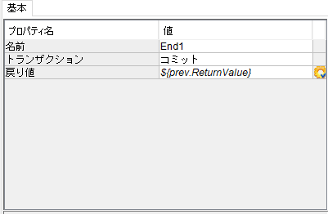

RFSH0175 Main の戻り値をテストフローの戻り値に設定

■1回目 正常系・1000件未満・ファイル送信前結合有無=false

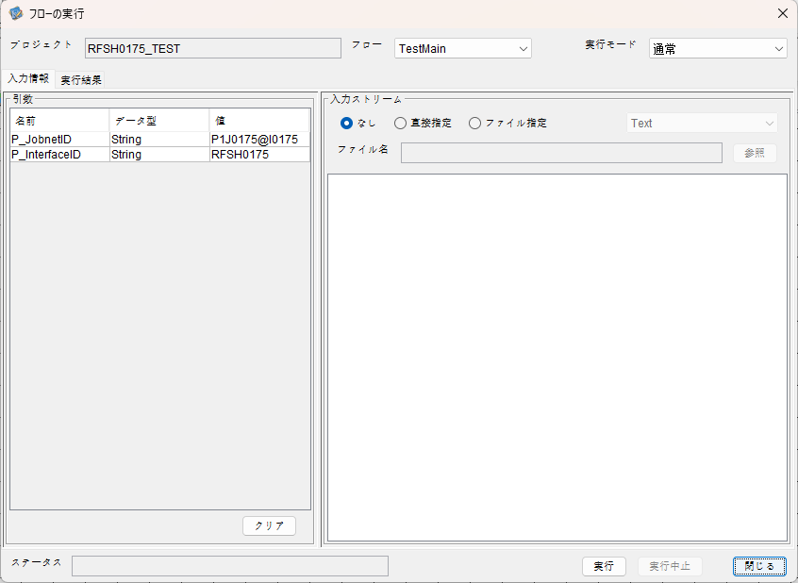
起動パラメータ
P_ジョブネットID=P1J0175@I0175
P_インターフェースID=RFSH0175

 |  | 実行結果
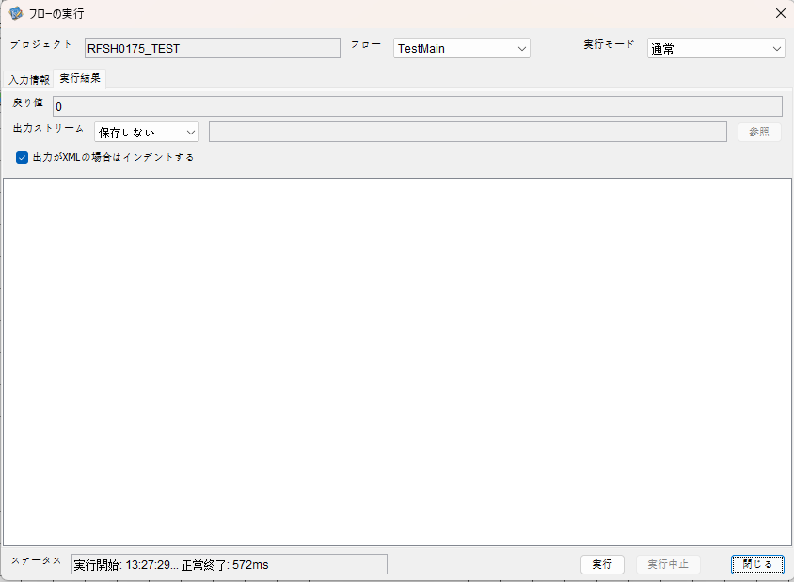

 | No.1-2-1

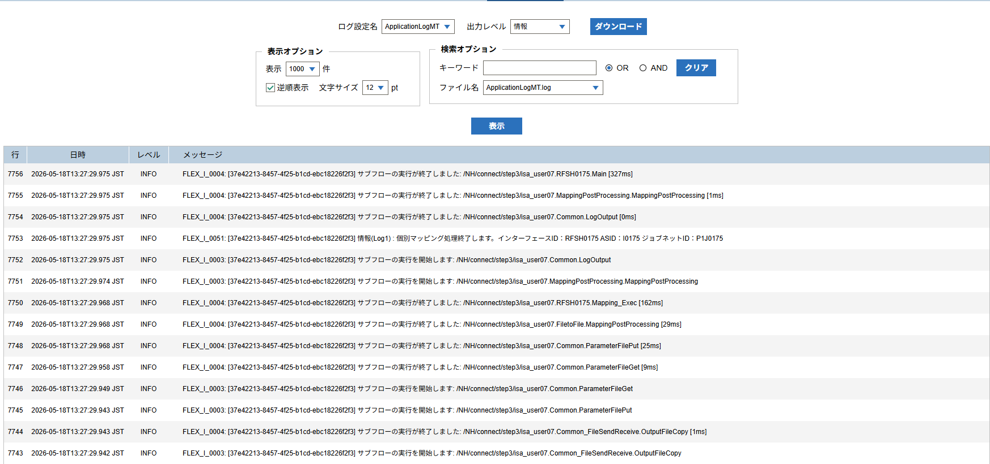

 | No.1-1-1

 |  | 行 | 日時 | レベル | メッセージ
 |  | 7706 | 2026-05-18T13:27:29.648 JST | INFO |  | FLEX_I_0003: [37e42213-8457-4f25-b1cd-ebc18226f2f3] サブフローの実行を開始します: /NH/connect/step3/isa_user07.RFSH0175.Main
 | No.2-1-1 | 7707 | 2026-05-18T13:27:29.700 JST | INFO |  | FLEX_I_0003: [37e42213-8457-4f25-b1cd-ebc18226f2f3] サブフローの実行を開始します: /NH/connect/step3/isa_user07.MappingPreProcessing.MappingPreProcessing
 |  | 7708 | 2026-05-18T13:27:29.712 JST | INFO |  | FLEX_I_0003: [37e42213-8457-4f25-b1cd-ebc18226f2f3] サブフローの実行を開始します: /NH/connect/step3/isa_user07.Common.LogOutput
 | No.2-2-1 | 7709 | 2026-05-18T13:27:29.713 JST | INFO |  | FLEX_I_0051: [37e42213-8457-4f25-b1cd-ebc18226f2f3] 情報(Log1) : 個別マッピング処理開始します。インターフェースID：RFSH0175 ASID：I0175 ジョブネットID：P1J0175
 |  | 7710 | 2026-05-18T13:27:29.713 JST | INFO |  | FLEX_I_0004: [37e42213-8457-4f25-b1cd-ebc18226f2f3] サブフローの実行が終了しました: /NH/connect/step3/isa_user07.Common.LogOutput [1ms]
 |  | 7711 | 2026-05-18T13:27:29.713 JST | INFO |  | FLEX_I_0003: [37e42213-8457-4f25-b1cd-ebc18226f2f3] サブフローの実行を開始します: /NH/connect/step3/isa_user07.Common.InputParameterCheck
 |  | 7712 | 2026-05-18T13:27:29.713 JST | INFO |  | FLEX_I_0004: [37e42213-8457-4f25-b1cd-ebc18226f2f3] サブフローの実行が終了しました: /NH/connect/step3/isa_user07.Common.InputParameterCheck [0ms]
 |  | 7713 | 2026-05-18T13:27:29.713 JST | INFO |  | FLEX_I_0003: [37e42213-8457-4f25-b1cd-ebc18226f2f3] サブフローの実行を開始します: /NH/connect/step3/isa_user07.Common.SettingInit
 |  | 7714 | 2026-05-18T13:27:29.733 JST | INFO |  | FLEX_I_0004: [37e42213-8457-4f25-b1cd-ebc18226f2f3] サブフローの実行が終了しました: /NH/connect/step3/isa_user07.Common.SettingInit [20ms]
 |  | 7715 | 2026-05-18T13:27:29.734 JST | INFO |  | FLEX_I_0003: [37e42213-8457-4f25-b1cd-ebc18226f2f3] サブフローの実行を開始します: /NH/connect/step3/isa_user07.Common.ParameterFileGet
 |  | 7716 | 2026-05-18T13:27:29.743 JST | INFO |  | FLEX_I_0004: [37e42213-8457-4f25-b1cd-ebc18226f2f3] サブフローの実行が終了しました: /NH/connect/step3/isa_user07.Common.ParameterFileGet [9ms]
 |  | 7717 | 2026-05-18T13:27:29.768 JST | INFO |  | FLEX_I_0003: [37e42213-8457-4f25-b1cd-ebc18226f2f3] サブフローの実行を開始します: /NH/connect/step3/isa_user07.Common_FileSendReceive.WorkFileDelete
 |  | 7718 | 2026-05-18T13:27:29.769 JST | INFO |  | FLEX_I_0004: [37e42213-8457-4f25-b1cd-ebc18226f2f3] サブフローの実行が終了しました: /NH/connect/step3/isa_user07.Common_FileSendReceive.WorkFileDelete [1ms]
 |  | 7719 | 2026-05-18T13:27:29.769 JST | INFO |  | FLEX_I_0003: [37e42213-8457-4f25-b1cd-ebc18226f2f3] サブフローの実行を開始します: /NH/connect/step3/isa_user07.Common.ParameterFileGet
 |  | 7720 | 2026-05-18T13:27:29.784 JST | INFO |  | FLEX_I_0004: [37e42213-8457-4f25-b1cd-ebc18226f2f3] サブフローの実行が終了しました: /NH/connect/step3/isa_user07.Common.ParameterFileGet [15ms]
 |  | 7721 | 2026-05-18T13:27:29.805 JST | INFO |  | FLEX_I_0003: [37e42213-8457-4f25-b1cd-ebc18226f2f3] サブフローの実行を開始します: /NH/connect/step3/isa_user07.Common_Conversion.GetConversionMst
 |  | 7722 | 2026-05-18T13:27:29.806 JST | INFO |  | FLEX_I_0004: [37e42213-8457-4f25-b1cd-ebc18226f2f3] サブフローの実行が終了しました: /NH/connect/step3/isa_user07.Common_Conversion.GetConversionMst [1ms]
 |  | 7723 | 2026-05-18T13:27:29.806 JST | INFO |  | FLEX_I_0004: [37e42213-8457-4f25-b1cd-ebc18226f2f3] サブフローの実行が終了しました: /NH/connect/step3/isa_user07.MappingPreProcessing.MappingPreProcessing [106ms]
 |  | 7724 | 2026-05-18T13:27:29.806 JST | INFO |  | FLEX_I_0003: [37e42213-8457-4f25-b1cd-ebc18226f2f3] サブフローの実行を開始します: /NH/connect/step3/isa_user07.RFSH0175.Mapping_Exec
 | No.3-1-1 | 7725 | 2026-05-18T13:27:29.855 JST | INFO |  | FLEX_I_0003: [37e42213-8457-4f25-b1cd-ebc18226f2f3] サブフローの実行を開始します: /NH/connect/step3/isa_user07.FiletoFile.MappingPreProcessing
 |  | 7726 | 2026-05-18T13:27:29.856 JST | INFO |  | FLEX_I_0003: [37e42213-8457-4f25-b1cd-ebc18226f2f3] サブフローの実行を開始します: /NH/connect/step3/isa_user07.Common.ParameterFileGet
 |  | 7727 | 2026-05-18T13:27:29.870 JST | INFO |  | FLEX_I_0004: [37e42213-8457-4f25-b1cd-ebc18226f2f3] サブフローの実行が終了しました: /NH/connect/step3/isa_user07.Common.ParameterFileGet [14ms]
 |  | 7728 | 2026-05-18T13:27:29.880 JST | INFO |  | FLEX_I_0003: [37e42213-8457-4f25-b1cd-ebc18226f2f3] サブフローの実行を開始します: /NH/connect/step3/isa_user07.Common.ParameterFilePut
 |  | 7729 | 2026-05-18T13:27:29.884 JST | INFO |  | FLEX_I_0003: [37e42213-8457-4f25-b1cd-ebc18226f2f3] サブフローの実行を開始します: /NH/connect/step3/isa_user07.Common.ParameterFileGet
 |  | 7730 | 2026-05-18T13:27:29.892 JST | INFO |  | FLEX_I_0004: [37e42213-8457-4f25-b1cd-ebc18226f2f3] サブフローの実行が終了しました: /NH/connect/step3/isa_user07.Common.ParameterFileGet [8ms]
 |  | 7731 | 2026-05-18T13:27:29.904 JST | INFO |  | FLEX_I_0004: [37e42213-8457-4f25-b1cd-ebc18226f2f3] サブフローの実行が終了しました: /NH/connect/step3/isa_user07.Common.ParameterFilePut [24ms]
 |  | 7732 | 2026-05-18T13:27:29.904 JST | INFO |  | FLEX_I_0004: [37e42213-8457-4f25-b1cd-ebc18226f2f3] サブフローの実行が終了しました: /NH/connect/step3/isa_user07.FiletoFile.MappingPreProcessing [49ms]
 |  | 7733 | 2026-05-18T13:27:29.905 JST | INFO |  | FLEX_I_0003: [37e42213-8457-4f25-b1cd-ebc18226f2f3] サブフローの実行を開始します: /NH/connect/step3/isa_user07.RFSH0175.Mapping_Caller
 | No.4-1-1 | 7734 | 2026-05-18T13:27:29.928 JST | INFO |  | FLEX_I_0003: [37e42213-8457-4f25-b1cd-ebc18226f2f3] サブフローの実行を開始します: /NH/connect/step3/isa_user07.Mapping_0022-2.Mapping
 | No.4-2-1 | 7735 | 2026-05-18T13:27:29.933 JST | INFO |  | FLEX_I_0004: [37e42213-8457-4f25-b1cd-ebc18226f2f3] サブフローの実行が終了しました: /NH/connect/step3/isa_user07.Mapping_0022-2.Mapping [5ms]
 |  | 7736 | 2026-05-18T13:27:29.934 JST | INFO |  | FLEX_I_0003: [37e42213-8457-4f25-b1cd-ebc18226f2f3] サブフローの実行を開始します: /NH/connect/step3/isa_user07.RFSH0175.Mapping_FilePut
 |  | 7737 | 2026-05-18T13:27:29.938 JST | INFO |  | FLEX_I_0004: [37e42213-8457-4f25-b1cd-ebc18226f2f3] サブフローの実行が終了しました: /NH/connect/step3/isa_user07.RFSH0175.Mapping_FilePut [4ms]
 |  | 7738 | 2026-05-18T13:27:29.939 JST | INFO |  | FLEX_I_0004: [37e42213-8457-4f25-b1cd-ebc18226f2f3] サブフローの実行が終了しました: /NH/connect/step3/isa_user07.RFSH0175.Mapping_Caller [34ms]
 | No.5-1-1 | 7739 | 2026-05-18T13:27:29.939 JST | INFO |  | FLEX_I_0003: [37e42213-8457-4f25-b1cd-ebc18226f2f3] サブフローの実行を開始します: /NH/connect/step3/isa_user07.FiletoFile.MappingPostProcessing
 |  | 7740 | 2026-05-18T13:27:29.941 JST | INFO |  | FLEX_I_0003: [37e42213-8457-4f25-b1cd-ebc18226f2f3] サブフローの実行を開始します: /NH/connect/step3/isa_user07.Common.LogOutput
 | No.5-3-1 | 7741 | 2026-05-18T13:27:29.941 JST | INFO |  | FLEX_I_0051: [37e42213-8457-4f25-b1cd-ebc18226f2f3] 情報(Log1) : ファイルを作成しました。インターフェースID：RFSH0175 ASID：I0175 ジョブネットID：P1J0175 ファイル名：RFSH0175_output.tsv 処理件数：1件
 |  | 7742 | 2026-05-18T13:27:29.941 JST | INFO |  | FLEX_I_0004: [37e42213-8457-4f25-b1cd-ebc18226f2f3] サブフローの実行が終了しました: /NH/connect/step3/isa_user07.Common.LogOutput [0ms]
 |  | 7743 | 2026-05-18T13:27:29.942 JST | INFO |  | FLEX_I_0003: [37e42213-8457-4f25-b1cd-ebc18226f2f3] サブフローの実行を開始します: /NH/connect/step3/isa_user07.Common_FileSendReceive.OutputFileCopy
 |  | 7744 | 2026-05-18T13:27:29.943 JST | INFO |  | FLEX_I_0004: [37e42213-8457-4f25-b1cd-ebc18226f2f3] サブフローの実行が終了しました: /NH/connect/step3/isa_user07.Common_FileSendReceive.OutputFileCopy [1ms]
 |  | 7745 | 2026-05-18T13:27:29.943 JST | INFO |  | FLEX_I_0003: [37e42213-8457-4f25-b1cd-ebc18226f2f3] サブフローの実行を開始します: /NH/connect/step3/isa_user07.Common.ParameterFilePut
 |  | 7746 | 2026-05-18T13:27:29.949 JST | INFO |  | FLEX_I_0003: [37e42213-8457-4f25-b1cd-ebc18226f2f3] サブフローの実行を開始します: /NH/connect/step3/isa_user07.Common.ParameterFileGet
 |  | 7747 | 2026-05-18T13:27:29.958 JST | INFO |  | FLEX_I_0004: [37e42213-8457-4f25-b1cd-ebc18226f2f3] サブフローの実行が終了しました: /NH/connect/step3/isa_user07.Common.ParameterFileGet [9ms]
 |  | 7748 | 2026-05-18T13:27:29.968 JST | INFO |  | FLEX_I_0004: [37e42213-8457-4f25-b1cd-ebc18226f2f3] サブフローの実行が終了しました: /NH/connect/step3/isa_user07.Common.ParameterFilePut [25ms]
 |  | 7749 | 2026-05-18T13:27:29.968 JST | INFO |  | FLEX_I_0004: [37e42213-8457-4f25-b1cd-ebc18226f2f3] サブフローの実行が終了しました: /NH/connect/step3/isa_user07.FiletoFile.MappingPostProcessing [29ms]
 |  | 7750 | 2026-05-18T13:27:29.968 JST | INFO |  | FLEX_I_0004: [37e42213-8457-4f25-b1cd-ebc18226f2f3] サブフローの実行が終了しました: /NH/connect/step3/isa_user07.RFSH0175.Mapping_Exec [162ms]
 | No.6-1-1 | 7751 | 2026-05-18T13:27:29.974 JST | INFO |  | FLEX_I_0003: [37e42213-8457-4f25-b1cd-ebc18226f2f3] サブフローの実行を開始します: /NH/connect/step3/isa_user07.MappingPostProcessing.MappingPostProcessing
 |  | 7752 | 2026-05-18T13:27:29.975 JST | INFO |  | FLEX_I_0003: [37e42213-8457-4f25-b1cd-ebc18226f2f3] サブフローの実行を開始します: /NH/connect/step3/isa_user07.Common.LogOutput
 |  | 7753 | 2026-05-18T13:27:29.975 JST | INFO |  | FLEX_I_0051: [37e42213-8457-4f25-b1cd-ebc18226f2f3] 情報(Log1) : 個別マッピング処理終了します。インターフェースID：RFSH0175 ASID：I0175 ジョブネットID：P1J0175
 |  | 7754 | 2026-05-18T13:27:29.975 JST | INFO |  | FLEX_I_0004: [37e42213-8457-4f25-b1cd-ebc18226f2f3] サブフローの実行が終了しました: /NH/connect/step3/isa_user07.Common.LogOutput [0ms]
 |  | 7755 | 2026-05-18T13:27:29.975 JST | INFO |  | FLEX_I_0004: [37e42213-8457-4f25-b1cd-ebc18226f2f3] サブフローの実行が終了しました: /NH/connect/step3/isa_user07.MappingPostProcessing.MappingPostProcessing [1ms]
 |  | 7756 | 2026-05-18T13:27:29.975 JST | INFO |  | FLEX_I_0004: [37e42213-8457-4f25-b1cd-ebc18226f2f3] サブフローの実行が終了しました: /NH/connect/step3/isa_user07.RFSH0175.Main [327ms]

 | No.3-2-1

 | No.7-1-1

 | No.5-4-1

■2回目 異常系・起動パラメータ不正

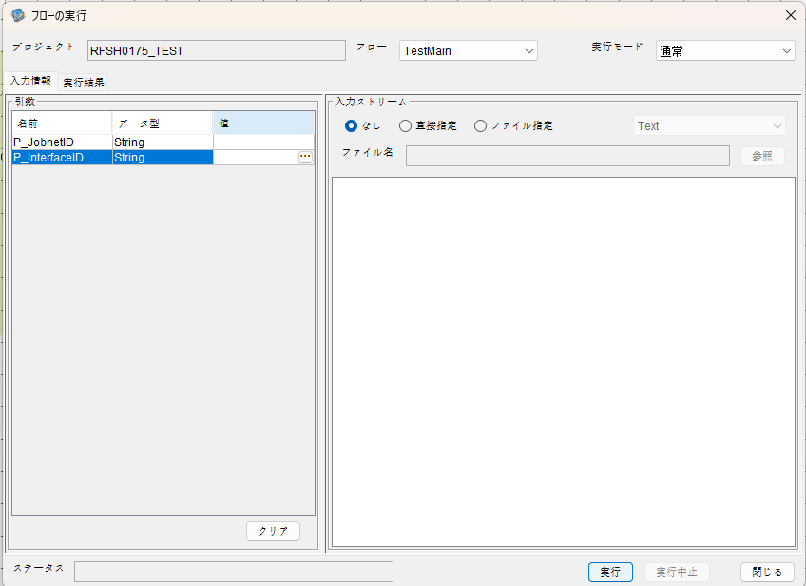
I_ジョブネットID=
I_インターフェースID=

 |  | 実行結果
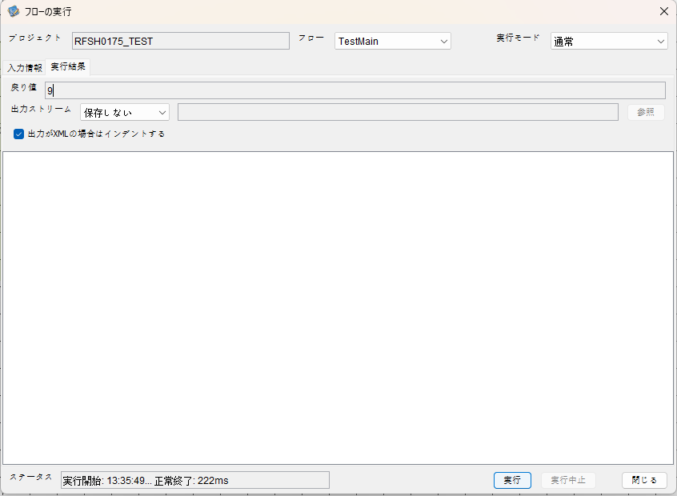

 | No.1-2-2
 | No.2-2-2

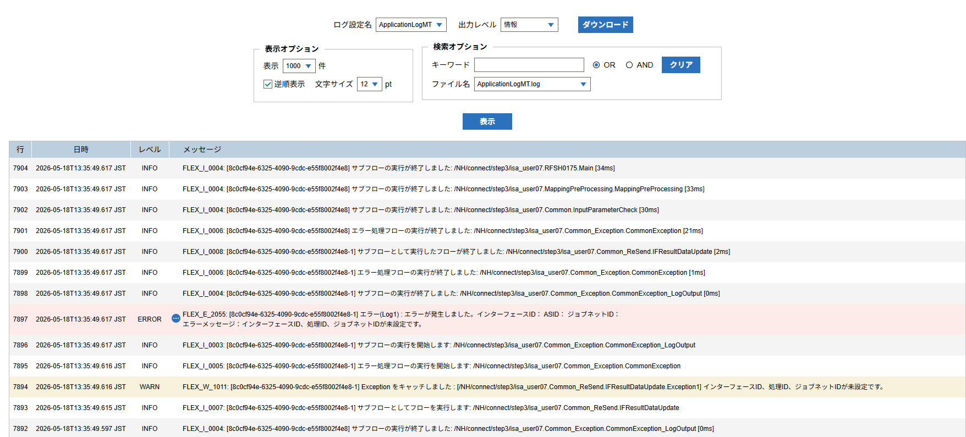

 |  | 行 | 日時 | レベル | メッセージ
 |  | 7882 | 2026-05-18T13:35:49.583 JST | INFO |  | FLEX_I_0003: [8c0cf94e-6325-4090-9cdc-e55f8002f4e8] サブフローの実行を開始します: /NH/connect/step3/isa_user07.RFSH0175.Main
 |  | 7883 | 2026-05-18T13:35:49.584 JST | INFO |  | FLEX_I_0003: [8c0cf94e-6325-4090-9cdc-e55f8002f4e8] サブフローの実行を開始します: /NH/connect/step3/isa_user07.MappingPreProcessing.MappingPreProcessing
 |  | 7884 | 2026-05-18T13:35:49.586 JST | INFO |  | FLEX_I_0003: [8c0cf94e-6325-4090-9cdc-e55f8002f4e8] サブフローの実行を開始します: /NH/connect/step3/isa_user07.Common.LogOutput
 |  | 7885 | 2026-05-18T13:35:49.587 JST | INFO |  | FLEX_I_0051: [8c0cf94e-6325-4090-9cdc-e55f8002f4e8] 情報(Log1) : 個別マッピング処理開始します。インターフェースID： ASID： ジョブネットID：
 |  | 7886 | 2026-05-18T13:35:49.587 JST | INFO |  | FLEX_I_0004: [8c0cf94e-6325-4090-9cdc-e55f8002f4e8] サブフローの実行が終了しました: /NH/connect/step3/isa_user07.Common.LogOutput [1ms]
 |  | 7887 | 2026-05-18T13:35:49.587 JST | INFO |  | FLEX_I_0003: [8c0cf94e-6325-4090-9cdc-e55f8002f4e8] サブフローの実行を開始します: /NH/connect/step3/isa_user07.Common.InputParameterCheck
 |  | 7888 | 2026-05-18T13:35:49.596 JST | WARN |  | FLEX_W_1011: [8c0cf94e-6325-4090-9cdc-e55f8002f4e8] Exception をキャッチしました : [/NH/connect/step3/isa_user07.Common.InputParameterCheck.Exception1] インターフェースID、ジョブネットID、ASIDが未設定です。
 |  | 7889 | 2026-05-18T13:35:49.596 JST | INFO |  | FLEX_I_0005: [8c0cf94e-6325-4090-9cdc-e55f8002f4e8] エラー処理フローの実行を開始します: /NH/connect/step3/isa_user07.Common_Exception.CommonException
 |  | 7890 | 2026-05-18T13:35:49.597 JST | INFO |  | FLEX_I_0003: [8c0cf94e-6325-4090-9cdc-e55f8002f4e8] サブフローの実行を開始します: /NH/connect/step3/isa_user07.Common_Exception.CommonException_LogOutput
 |  | 7891 | 2026-05-18T13:35:49.597 JST | ERROR |  | FLEX_E_2055: [8c0cf94e-6325-4090-9cdc-e55f8002f4e8] エラー(Log1) : エラーが発生しました。インターフェースID： ASID： ジョブネットID：
 |  | 7892 | 2026-05-18T13:35:49.597 JST | INFO |  | FLEX_I_0004: [8c0cf94e-6325-4090-9cdc-e55f8002f4e8] サブフローの実行が終了しました: /NH/connect/step3/isa_user07.Common_Exception.CommonException_LogOutput [0ms]
 |  | 7893 | 2026-05-18T13:35:49.615 JST | INFO |  | FLEX_I_0007: [8c0cf94e-6325-4090-9cdc-e55f8002f4e8-1] サブフローとしてフローを実行します: /NH/connect/step3/isa_user07.Common_ReSend.IFResultDataUpdate
 |  | 7894 | 2026-05-18T13:35:49.616 JST | WARN |  | FLEX_W_1011: [8c0cf94e-6325-4090-9cdc-e55f8002f4e8-1] Exception をキャッチしました : [/NH/connect/step3/isa_user07.Common_ReSend.IFResultDataUpdate.Exception1] インターフェースID、処理ID、ジョブネットIDが未設定です。
 |  | 7895 | 2026-05-18T13:35:49.616 JST | INFO |  | FLEX_I_0005: [8c0cf94e-6325-4090-9cdc-e55f8002f4e8-1] エラー処理フローの実行を開始します: /NH/connect/step3/isa_user07.Common_Exception.CommonException
 |  | 7896 | 2026-05-18T13:35:49.617 JST | INFO |  | FLEX_I_0003: [8c0cf94e-6325-4090-9cdc-e55f8002f4e8-1] サブフローの実行を開始します: /NH/connect/step3/isa_user07.Common_Exception.CommonException_LogOutput
 |  | 7897 | 2026-05-18T13:35:49.617 JST | ERROR |  | FLEX_E_2055: [8c0cf94e-6325-4090-9cdc-e55f8002f4e8-1] エラー(Log1) : エラーが発生しました。インターフェースID： ASID： ジョブネットID：
 |  | 7898 | 2026-05-18T13:35:49.617 JST | INFO |  | FLEX_I_0004: [8c0cf94e-6325-4090-9cdc-e55f8002f4e8-1] サブフローの実行が終了しました: /NH/connect/step3/isa_user07.Common_Exception.CommonException_LogOutput [0ms]
 |  | 7899 | 2026-05-18T13:35:49.617 JST | INFO |  | FLEX_I_0006: [8c0cf94e-6325-4090-9cdc-e55f8002f4e8-1] エラー処理フローの実行が終了しました: /NH/connect/step3/isa_user07.Common_Exception.CommonException [1ms]
 |  | 7900 | 2026-05-18T13:35:49.617 JST | INFO |  | FLEX_I_0008: [8c0cf94e-6325-4090-9cdc-e55f8002f4e8-1] サブフローとして実行したフローが終了しました: /NH/connect/step3/isa_user07.Common_ReSend.IFResultDataUpdate [2ms]
 |  | 7901 | 2026-05-18T13:35:49.617 JST | INFO |  | FLEX_I_0006: [8c0cf94e-6325-4090-9cdc-e55f8002f4e8] エラー処理フローの実行が終了しました: /NH/connect/step3/isa_user07.Common_Exception.CommonException [21ms]
 |  | 7902 | 2026-05-18T13:35:49.617 JST | INFO |  | FLEX_I_0004: [8c0cf94e-6325-4090-9cdc-e55f8002f4e8] サブフローの実行が終了しました: /NH/connect/step3/isa_user07.Common.InputParameterCheck [30ms]
 |  | 7903 | 2026-05-18T13:35:49.617 JST | INFO |  | FLEX_I_0004: [8c0cf94e-6325-4090-9cdc-e55f8002f4e8] サブフローの実行が終了しました: /NH/connect/step3/isa_user07.MappingPreProcessing.MappingPreProcessing [33ms]
 |  | 7904 | 2026-05-18T13:35:49.617 JST | INFO |  | FLEX_I_0004: [8c0cf94e-6325-4090-9cdc-e55f8002f4e8] サブフローの実行が終了しました: /NH/connect/step3/isa_user07.RFSH0175.Main [34ms]

■3回目 正常系・ファイル送信前結合有無=true

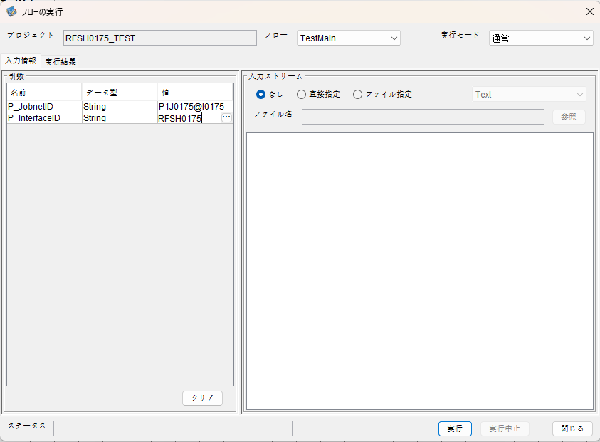

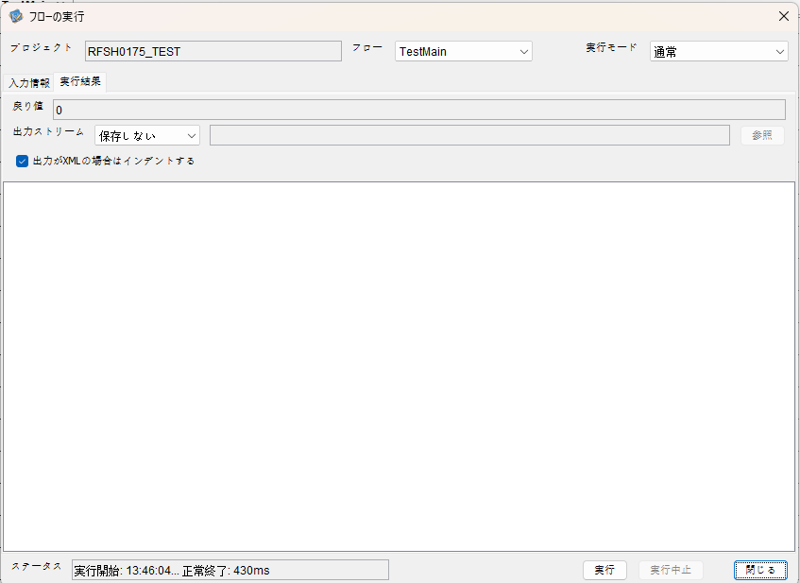

 |  | 行 | 日時 | レベル | メッセージ
 |  | 8160 | 2026-05-18T13:46:04.382 JST | INFO |  | FLEX_I_0003: [43088b97-7886-4de3-82d6-d2e8ebfed25f] サブフローの実行を開始します: /NH/connect/step3/isa_user07.RFSH0175.Main
 |  | 8161 | 2026-05-18T13:46:04.383 JST | INFO |  | FLEX_I_0003: [43088b97-7886-4de3-82d6-d2e8ebfed25f] サブフローの実行を開始します: /NH/connect/step3/isa_user07.MappingPreProcessing.MappingPreProcessing
 |  | 8162 | 2026-05-18T13:46:04.385 JST | INFO |  | FLEX_I_0003: [43088b97-7886-4de3-82d6-d2e8ebfed25f] サブフローの実行を開始します: /NH/connect/step3/isa_user07.Common.LogOutput
 |  | 8163 | 2026-05-18T13:46:04.387 JST | INFO |  | FLEX_I_0051: [43088b97-7886-4de3-82d6-d2e8ebfed25f] 情報(Log1) : 個別マッピング処理開始します。インターフェースID：RFSH0175 ASID：I0175 ジョブネットID：P1J0175
 |  | 8164 | 2026-05-18T13:46:04.387 JST | INFO |  | FLEX_I_0004: [43088b97-7886-4de3-82d6-d2e8ebfed25f] サブフローの実行が終了しました: /NH/connect/step3/isa_user07.Common.LogOutput [2ms]
 |  | 8165 | 2026-05-18T13:46:04.387 JST | INFO |  | FLEX_I_0003: [43088b97-7886-4de3-82d6-d2e8ebfed25f] サブフローの実行を開始します: /NH/connect/step3/isa_user07.Common.InputParameterCheck
 |  | 8166 | 2026-05-18T13:46:04.387 JST | INFO |  | FLEX_I_0004: [43088b97-7886-4de3-82d6-d2e8ebfed25f] サブフローの実行が終了しました: /NH/connect/step3/isa_user07.Common.InputParameterCheck [0ms]
 |  | 8167 | 2026-05-18T13:46:04.388 JST | INFO |  | FLEX_I_0003: [43088b97-7886-4de3-82d6-d2e8ebfed25f] サブフローの実行を開始します: /NH/connect/step3/isa_user07.Common.SettingInit
 |  | 8168 | 2026-05-18T13:46:04.404 JST | INFO |  | FLEX_I_0004: [43088b97-7886-4de3-82d6-d2e8ebfed25f] サブフローの実行が終了しました: /NH/connect/step3/isa_user07.Common.SettingInit [16ms]
 |  | 8169 | 2026-05-18T13:46:04.405 JST | INFO |  | FLEX_I_0003: [43088b97-7886-4de3-82d6-d2e8ebfed25f] サブフローの実行を開始します: /NH/connect/step3/isa_user07.Common.ParameterFileGet
 |  | 8170 | 2026-05-18T13:46:04.414 JST | INFO |  | FLEX_I_0004: [43088b97-7886-4de3-82d6-d2e8ebfed25f] サブフローの実行が終了しました: /NH/connect/step3/isa_user07.Common.ParameterFileGet [9ms]
 |  | 8171 | 2026-05-18T13:46:04.415 JST | INFO |  | FLEX_I_0003: [43088b97-7886-4de3-82d6-d2e8ebfed25f] サブフローの実行を開始します: /NH/connect/step3/isa_user07.Common_FileSendReceive.WorkFileDelete
 |  | 8172 | 2026-05-18T13:46:04.415 JST | INFO |  | FLEX_I_0004: [43088b97-7886-4de3-82d6-d2e8ebfed25f] サブフローの実行が終了しました: /NH/connect/step3/isa_user07.Common_FileSendReceive.WorkFileDelete [0ms]
 |  | 8173 | 2026-05-18T13:46:04.416 JST | INFO |  | FLEX_I_0003: [43088b97-7886-4de3-82d6-d2e8ebfed25f] サブフローの実行を開始します: /NH/connect/step3/isa_user07.Common.ParameterFileGet
 |  | 8174 | 2026-05-18T13:46:04.425 JST | INFO |  | FLEX_I_0004: [43088b97-7886-4de3-82d6-d2e8ebfed25f] サブフローの実行が終了しました: /NH/connect/step3/isa_user07.Common.ParameterFileGet [9ms]
 |  | 8175 | 2026-05-18T13:46:04.425 JST | INFO |  | FLEX_I_0003: [43088b97-7886-4de3-82d6-d2e8ebfed25f] サブフローの実行を開始します: /NH/connect/step3/isa_user07.Common_FileSendReceive.WorkFileDelete
 |  | 8176 | 2026-05-18T13:46:04.440 JST | INFO |  | FLEX_I_0004: [43088b97-7886-4de3-82d6-d2e8ebfed25f] サブフローの実行が終了しました: /NH/connect/step3/isa_user07.Common_FileSendReceive.WorkFileDelete [15ms]
 |  | 8177 | 2026-05-18T13:46:04.441 JST | INFO |  | FLEX_I_0003: [43088b97-7886-4de3-82d6-d2e8ebfed25f] サブフローの実行を開始します: /NH/connect/step3/isa_user07.Common_Conversion.GetConversionMst
 |  | 8178 | 2026-05-18T13:46:04.442 JST | INFO |  | FLEX_I_0004: [43088b97-7886-4de3-82d6-d2e8ebfed25f] サブフローの実行が終了しました: /NH/connect/step3/isa_user07.Common_Conversion.GetConversionMst [1ms]
 |  | 8179 | 2026-05-18T13:46:04.442 JST | INFO |  | FLEX_I_0004: [43088b97-7886-4de3-82d6-d2e8ebfed25f] サブフローの実行が終了しました: /NH/connect/step3/isa_user07.MappingPreProcessing.MappingPreProcessing [59ms]
 |  | 8180 | 2026-05-18T13:46:04.442 JST | INFO |  | FLEX_I_0003: [43088b97-7886-4de3-82d6-d2e8ebfed25f] サブフローの実行を開始します: /NH/connect/step3/isa_user07.RFSH0175.Mapping_Exec
 |  | 8181 | 2026-05-18T13:46:04.442 JST | INFO |  | FLEX_I_0003: [43088b97-7886-4de3-82d6-d2e8ebfed25f] サブフローの実行を開始します: /NH/connect/step3/isa_user07.FiletoFile.MappingPreProcessing
 |  | 8182 | 2026-05-18T13:46:04.444 JST | INFO |  | FLEX_I_0003: [43088b97-7886-4de3-82d6-d2e8ebfed25f] サブフローの実行を開始します: /NH/connect/step3/isa_user07.Common.ParameterFileGet
 |  | 8183 | 2026-05-18T13:46:04.453 JST | INFO |  | FLEX_I_0004: [43088b97-7886-4de3-82d6-d2e8ebfed25f] サブフローの実行が終了しました: /NH/connect/step3/isa_user07.Common.ParameterFileGet [9ms]
 |  | 8184 | 2026-05-18T13:46:04.462 JST | INFO |  | FLEX_I_0003: [43088b97-7886-4de3-82d6-d2e8ebfed25f] サブフローの実行を開始します: /NH/connect/step3/isa_user07.Common.ParameterFilePut
 |  | 8185 | 2026-05-18T13:46:04.466 JST | INFO |  | FLEX_I_0003: [43088b97-7886-4de3-82d6-d2e8ebfed25f] サブフローの実行を開始します: /NH/connect/step3/isa_user07.Common.ParameterFileGet
 |  | 8186 | 2026-05-18T13:46:04.475 JST | INFO |  | FLEX_I_0004: [43088b97-7886-4de3-82d6-d2e8ebfed25f] サブフローの実行が終了しました: /NH/connect/step3/isa_user07.Common.ParameterFileGet [9ms]
 |  | 8187 | 2026-05-18T13:46:04.486 JST | INFO |  | FLEX_I_0004: [43088b97-7886-4de3-82d6-d2e8ebfed25f] サブフローの実行が終了しました: /NH/connect/step3/isa_user07.Common.ParameterFilePut [24ms]
 |  | 8188 | 2026-05-18T13:46:04.486 JST | INFO |  | FLEX_I_0003: [43088b97-7886-4de3-82d6-d2e8ebfed25f] サブフローの実行を開始します: /NH/connect/step3/isa_user07.FiletoFile.PutParameterFileCaseMulitipleFiles
 |  | 8189 | 2026-05-18T13:46:04.487 JST | INFO |  | FLEX_I_0003: [43088b97-7886-4de3-82d6-d2e8ebfed25f] サブフローの実行を開始します: /NH/connect/step3/isa_user07.Common.ParameterFilePut
 |  | 8190 | 2026-05-18T13:46:04.492 JST | INFO |  | FLEX_I_0003: [43088b97-7886-4de3-82d6-d2e8ebfed25f] サブフローの実行を開始します: /NH/connect/step3/isa_user07.Common.ParameterFileGet
 |  | 8191 | 2026-05-18T13:46:04.499 JST | INFO |  | FLEX_I_0004: [43088b97-7886-4de3-82d6-d2e8ebfed25f] サブフローの実行が終了しました: /NH/connect/step3/isa_user07.Common.ParameterFileGet [7ms]
 |  | 8192 | 2026-05-18T13:46:04.511 JST | INFO |  | FLEX_I_0004: [43088b97-7886-4de3-82d6-d2e8ebfed25f] サブフローの実行が終了しました: /NH/connect/step3/isa_user07.Common.ParameterFilePut [24ms]
 |  | 8193 | 2026-05-18T13:46:04.511 JST | INFO |  | FLEX_I_0003: [43088b97-7886-4de3-82d6-d2e8ebfed25f] サブフローの実行を開始します: /NH/connect/step3/isa_user07.Common.ParameterFilePut
 |  | 8194 | 2026-05-18T13:46:04.516 JST | INFO |  | FLEX_I_0003: [43088b97-7886-4de3-82d6-d2e8ebfed25f] サブフローの実行を開始します: /NH/connect/step3/isa_user07.Common.ParameterFileGet
 |  | 8195 | 2026-05-18T13:46:04.523 JST | INFO |  | FLEX_I_0004: [43088b97-7886-4de3-82d6-d2e8ebfed25f] サブフローの実行が終了しました: /NH/connect/step3/isa_user07.Common.ParameterFileGet [7ms]
 |  | 8196 | 2026-05-18T13:46:04.535 JST | INFO |  | FLEX_I_0004: [43088b97-7886-4de3-82d6-d2e8ebfed25f] サブフローの実行が終了しました: /NH/connect/step3/isa_user07.Common.ParameterFilePut [24ms]
 |  | 8197 | 2026-05-18T13:46:04.535 JST | INFO |  | FLEX_I_0003: [43088b97-7886-4de3-82d6-d2e8ebfed25f] サブフローの実行を開始します: /NH/connect/step3/isa_user07.Common.ParameterFileGet
 |  | 8198 | 2026-05-18T13:46:04.543 JST | INFO |  | FLEX_I_0004: [43088b97-7886-4de3-82d6-d2e8ebfed25f] サブフローの実行が終了しました: /NH/connect/step3/isa_user07.Common.ParameterFileGet [8ms]
 |  | 8199 | 2026-05-18T13:46:04.543 JST | INFO |  | FLEX_I_0004: [43088b97-7886-4de3-82d6-d2e8ebfed25f] サブフローの実行が終了しました: /NH/connect/step3/isa_user07.FiletoFile.PutParameterFileCaseMulitipleFiles [57ms]
 |  | 8200 | 2026-05-18T13:46:04.543 JST | INFO |  | FLEX_I_0004: [43088b97-7886-4de3-82d6-d2e8ebfed25f] サブフローの実行が終了しました: /NH/connect/step3/isa_user07.FiletoFile.MappingPreProcessing [101ms]
 |  | 8201 | 2026-05-18T13:46:04.544 JST | INFO |  | FLEX_I_0003: [43088b97-7886-4de3-82d6-d2e8ebfed25f] サブフローの実行を開始します: /NH/connect/step3/isa_user07.RFSH0175.Mapping_Caller
 |  | 8202 | 2026-05-18T13:46:04.563 JST | INFO |  | FLEX_I_0003: [43088b97-7886-4de3-82d6-d2e8ebfed25f] サブフローの実行を開始します: /NH/connect/step3/isa_user07.Mapping_0022-2.Mapping
 |  | 8203 | 2026-05-18T13:46:04.568 JST | INFO |  | FLEX_I_0004: [43088b97-7886-4de3-82d6-d2e8ebfed25f] サブフローの実行が終了しました: /NH/connect/step3/isa_user07.Mapping_0022-2.Mapping [5ms]
 |  | 8204 | 2026-05-18T13:46:04.568 JST | INFO |  | FLEX_I_0003: [43088b97-7886-4de3-82d6-d2e8ebfed25f] サブフローの実行を開始します: /NH/connect/step3/isa_user07.RFSH0175.Mapping_FilePut
 |  | 8205 | 2026-05-18T13:46:04.572 JST | INFO |  | FLEX_I_0004: [43088b97-7886-4de3-82d6-d2e8ebfed25f] サブフローの実行が終了しました: /NH/connect/step3/isa_user07.RFSH0175.Mapping_FilePut [4ms]
 |  | 8206 | 2026-05-18T13:46:04.573 JST | INFO |  | FLEX_I_0004: [43088b97-7886-4de3-82d6-d2e8ebfed25f] サブフローの実行が終了しました: /NH/connect/step3/isa_user07.RFSH0175.Mapping_Caller [29ms]
 |  | 8207 | 2026-05-18T13:46:04.573 JST | INFO |  | FLEX_I_0003: [43088b97-7886-4de3-82d6-d2e8ebfed25f] サブフローの実行を開始します: /NH/connect/step3/isa_user07.FiletoFile.MappingPostProcessing
 |  | 8208 | 2026-05-18T13:46:04.575 JST | INFO |  | FLEX_I_0003: [43088b97-7886-4de3-82d6-d2e8ebfed25f] サブフローの実行を開始します: /NH/connect/step3/isa_user07.Common.LogOutput
 |  | 8209 | 2026-05-18T13:46:04.575 JST | INFO |  | FLEX_I_0051: [43088b97-7886-4de3-82d6-d2e8ebfed25f] 情報(Log1) : ファイルを作成しました。インターフェースID：RFSH0175 ASID：I0175 ジョブネットID：P1J0175 ファイル名：RFSH0175_output.tsv 処理件数：1件
 |  | 8210 | 2026-05-18T13:46:04.575 JST | INFO |  | FLEX_I_0004: [43088b97-7886-4de3-82d6-d2e8ebfed25f] サブフローの実行が終了しました: /NH/connect/step3/isa_user07.Common.LogOutput [0ms]
 |  | 8211 | 2026-05-18T13:46:04.576 JST | INFO |  | FLEX_I_0003: [43088b97-7886-4de3-82d6-d2e8ebfed25f] サブフローの実行を開始します: /NH/connect/step3/isa_user07.Common_FileSendReceive.OutputFileCopy
 |  | 8212 | 2026-05-18T13:46:04.577 JST | INFO |  | FLEX_I_0004: [43088b97-7886-4de3-82d6-d2e8ebfed25f] サブフローの実行が終了しました: /NH/connect/step3/isa_user07.Common_FileSendReceive.OutputFileCopy [1ms]
 |  | 8213 | 2026-05-18T13:46:04.577 JST | INFO |  | FLEX_I_0003: [43088b97-7886-4de3-82d6-d2e8ebfed25f] サブフローの実行を開始します: /NH/connect/step3/isa_user07.Common.ParameterFilePut
 |  | 8214 | 2026-05-18T13:46:04.583 JST | INFO |  | FLEX_I_0003: [43088b97-7886-4de3-82d6-d2e8ebfed25f] サブフローの実行を開始します: /NH/connect/step3/isa_user07.Common.ParameterFileGet
 |  | 8215 | 2026-05-18T13:46:04.592 JST | INFO |  | FLEX_I_0004: [43088b97-7886-4de3-82d6-d2e8ebfed25f] サブフローの実行が終了しました: /NH/connect/step3/isa_user07.Common.ParameterFileGet [9ms]
 |  | 8216 | 2026-05-18T13:46:04.602 JST | INFO |  | FLEX_I_0004: [43088b97-7886-4de3-82d6-d2e8ebfed25f] サブフローの実行が終了しました: /NH/connect/step3/isa_user07.Common.ParameterFilePut [25ms]
 |  | 8217 | 2026-05-18T13:46:04.602 JST | INFO |  | FLEX_I_0004: [43088b97-7886-4de3-82d6-d2e8ebfed25f] サブフローの実行が終了しました: /NH/connect/step3/isa_user07.FiletoFile.MappingPostProcessing [29ms]
 |  | 8218 | 2026-05-18T13:46:04.602 JST | INFO |  | FLEX_I_0004: [43088b97-7886-4de3-82d6-d2e8ebfed25f] サブフローの実行が終了しました: /NH/connect/step3/isa_user07.RFSH0175.Mapping_Exec [160ms]
 |  | 8219 | 2026-05-18T13:46:04.610 JST | INFO |  | FLEX_I_0003: [43088b97-7886-4de3-82d6-d2e8ebfed25f] サブフローの実行を開始します: /NH/connect/step3/isa_user07.MappingPostProcessing.MappingPostProcessing
 |  | 8220 | 2026-05-18T13:46:04.610 JST | INFO |  | FLEX_I_0003: [43088b97-7886-4de3-82d6-d2e8ebfed25f] サブフローの実行を開始します: /NH/connect/step3/isa_user07.Common.LogOutput
 |  | 8221 | 2026-05-18T13:46:04.611 JST | INFO |  | FLEX_I_0051: [43088b97-7886-4de3-82d6-d2e8ebfed25f] 情報(Log1) : 個別マッピング処理終了します。インターフェースID：RFSH0175 ASID：I0175 ジョブネットID：P1J0175
 |  | 8222 | 2026-05-18T13:46:04.611 JST | INFO |  | FLEX_I_0004: [43088b97-7886-4de3-82d6-d2e8ebfed25f] サブフローの実行が終了しました: /NH/connect/step3/isa_user07.Common.LogOutput [1ms]
 |  | 8223 | 2026-05-18T13:46:04.611 JST | INFO |  | FLEX_I_0004: [43088b97-7886-4de3-82d6-d2e8ebfed25f] サブフローの実行が終了しました: /NH/connect/step3/isa_user07.MappingPostProcessing.MappingPostProcessing [1ms]
 |  | 8224 | 2026-05-18T13:46:04.611 JST | INFO |  | FLEX_I_0004: [43088b97-7886-4de3-82d6-d2e8ebfed25f] サブフローの実行が終了しました: /NH/connect/step3/isa_user07.RFSH0175.Main [229ms]

 | No.3-2-2

■4回目 異常系・すでにファイルが存在する場合

ワークファイル削除処理が為されないように
「送信対象ファイル格納フォルダパス」の値を空文字に設定。

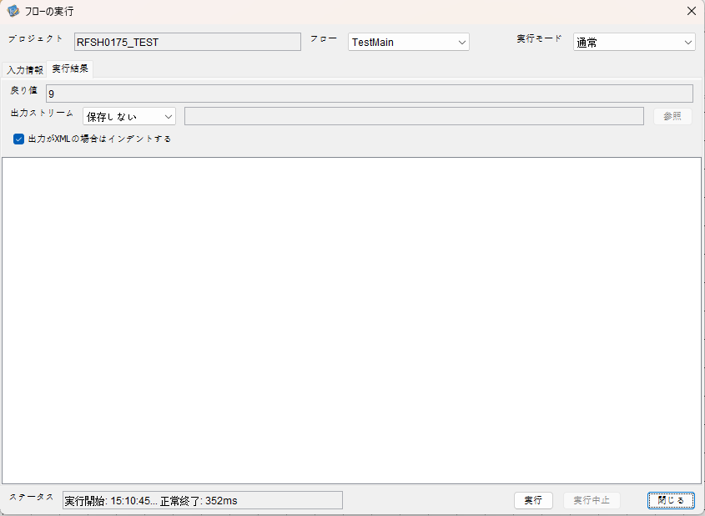

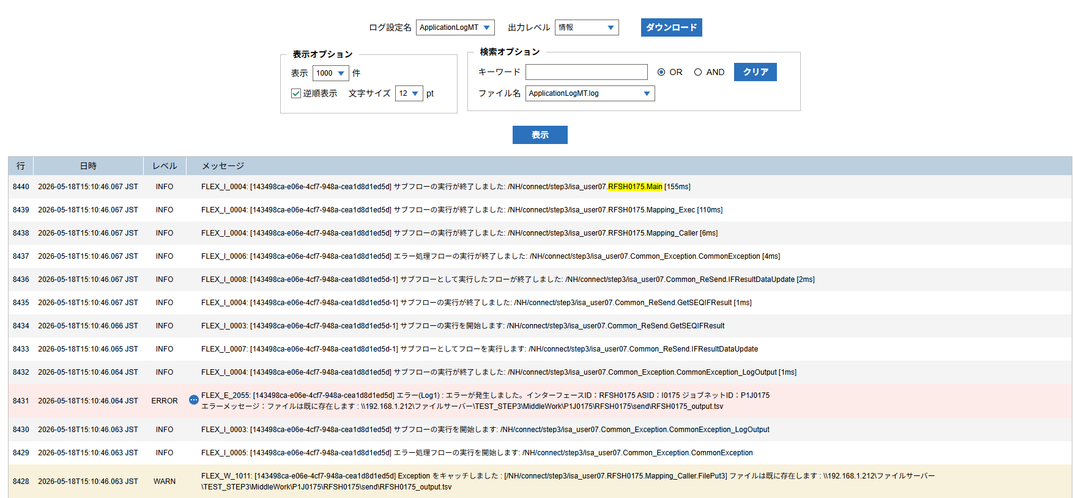

 | No.3-2-3

 |  | 行 | 日時 | レベル | メッセージ
 |  | 8386 | 2026-05-18T15:10:45.912 JST | INFO |  | FLEX_I_0003: [143498ca-e06e-4cf7-948a-cea1d8d1ed5d] サブフローの実行を開始します: /NH/connect/step3/isa_user07.RFSH0175.Main
 |  | 8387 | 2026-05-18T15:10:45.914 JST | INFO |  | FLEX_I_0003: [143498ca-e06e-4cf7-948a-cea1d8d1ed5d] サブフローの実行を開始します: /NH/connect/step3/isa_user07.MappingPreProcessing.MappingPreProcessing
 |  | 8388 | 2026-05-18T15:10:45.915 JST | INFO |  | FLEX_I_0003: [143498ca-e06e-4cf7-948a-cea1d8d1ed5d] サブフローの実行を開始します: /NH/connect/step3/isa_user07.Common.LogOutput
 |  | 8389 | 2026-05-18T15:10:45.916 JST | INFO |  | FLEX_I_0051: [143498ca-e06e-4cf7-948a-cea1d8d1ed5d] 情報(Log1) : 個別マッピング処理開始します。インターフェースID：RFSH0175 ASID：I0175 ジョブネットID：P1J0175
 |  | 8390 | 2026-05-18T15:10:45.916 JST | INFO |  | FLEX_I_0004: [143498ca-e06e-4cf7-948a-cea1d8d1ed5d] サブフローの実行が終了しました: /NH/connect/step3/isa_user07.Common.LogOutput [1ms]
 |  | 8391 | 2026-05-18T15:10:45.917 JST | INFO |  | FLEX_I_0003: [143498ca-e06e-4cf7-948a-cea1d8d1ed5d] サブフローの実行を開始します: /NH/connect/step3/isa_user07.Common.InputParameterCheck
 |  | 8392 | 2026-05-18T15:10:45.917 JST | INFO |  | FLEX_I_0004: [143498ca-e06e-4cf7-948a-cea1d8d1ed5d] サブフローの実行が終了しました: /NH/connect/step3/isa_user07.Common.InputParameterCheck [0ms]
 |  | 8393 | 2026-05-18T15:10:45.917 JST | INFO |  | FLEX_I_0003: [143498ca-e06e-4cf7-948a-cea1d8d1ed5d] サブフローの実行を開始します: /NH/connect/step3/isa_user07.Common.SettingInit
 |  | 8394 | 2026-05-18T15:10:45.936 JST | INFO |  | FLEX_I_0004: [143498ca-e06e-4cf7-948a-cea1d8d1ed5d] サブフローの実行が終了しました: /NH/connect/step3/isa_user07.Common.SettingInit [19ms]
 |  | 8395 | 2026-05-18T15:10:45.936 JST | INFO |  | FLEX_I_0003: [143498ca-e06e-4cf7-948a-cea1d8d1ed5d] サブフローの実行を開始します: /NH/connect/step3/isa_user07.Common.ParameterFileGet
 |  | 8396 | 2026-05-18T15:10:45.946 JST | INFO |  | FLEX_I_0004: [143498ca-e06e-4cf7-948a-cea1d8d1ed5d] サブフローの実行が終了しました: /NH/connect/step3/isa_user07.Common.ParameterFileGet [10ms]
 |  | 8397 | 2026-05-18T15:10:45.947 JST | INFO |  | FLEX_I_0003: [143498ca-e06e-4cf7-948a-cea1d8d1ed5d] サブフローの実行を開始します: /NH/connect/step3/isa_user07.Common.ParameterFileGet
 |  | 8398 | 2026-05-18T15:10:45.956 JST | INFO |  | FLEX_I_0004: [143498ca-e06e-4cf7-948a-cea1d8d1ed5d] サブフローの実行が終了しました: /NH/connect/step3/isa_user07.Common.ParameterFileGet [9ms]
 |  | 8399 | 2026-05-18T15:10:45.956 JST | INFO |  | FLEX_I_0003: [143498ca-e06e-4cf7-948a-cea1d8d1ed5d] サブフローの実行を開始します: /NH/connect/step3/isa_user07.Common_Conversion.GetConversionMst
 |  | 8400 | 2026-05-18T15:10:45.957 JST | INFO |  | FLEX_I_0004: [143498ca-e06e-4cf7-948a-cea1d8d1ed5d] サブフローの実行が終了しました: /NH/connect/step3/isa_user07.Common_Conversion.GetConversionMst [1ms]
 |  | 8401 | 2026-05-18T15:10:45.957 JST | INFO |  | FLEX_I_0004: [143498ca-e06e-4cf7-948a-cea1d8d1ed5d] サブフローの実行が終了しました: /NH/connect/step3/isa_user07.MappingPreProcessing.MappingPreProcessing [43ms]
 |  | 8402 | 2026-05-18T15:10:45.957 JST | INFO |  | FLEX_I_0003: [143498ca-e06e-4cf7-948a-cea1d8d1ed5d] サブフローの実行を開始します: /NH/connect/step3/isa_user07.RFSH0175.Mapping_Exec
 |  | 8403 | 2026-05-18T15:10:45.958 JST | INFO |  | FLEX_I_0003: [143498ca-e06e-4cf7-948a-cea1d8d1ed5d] サブフローの実行を開始します: /NH/connect/step3/isa_user07.FiletoFile.MappingPreProcessing
 |  | 8404 | 2026-05-18T15:10:45.960 JST | INFO |  | FLEX_I_0003: [143498ca-e06e-4cf7-948a-cea1d8d1ed5d] サブフローの実行を開始します: /NH/connect/step3/isa_user07.Common.ParameterFileGet
 |  | 8405 | 2026-05-18T15:10:45.968 JST | INFO |  | FLEX_I_0004: [143498ca-e06e-4cf7-948a-cea1d8d1ed5d] サブフローの実行が終了しました: /NH/connect/step3/isa_user07.Common.ParameterFileGet [8ms]
 |  | 8406 | 2026-05-18T15:10:45.977 JST | INFO |  | FLEX_I_0003: [143498ca-e06e-4cf7-948a-cea1d8d1ed5d] サブフローの実行を開始します: /NH/connect/step3/isa_user07.Common.ParameterFilePut
 |  | 8407 | 2026-05-18T15:10:45.981 JST | INFO |  | FLEX_I_0003: [143498ca-e06e-4cf7-948a-cea1d8d1ed5d] サブフローの実行を開始します: /NH/connect/step3/isa_user07.Common.ParameterFileGet
 |  | 8408 | 2026-05-18T15:10:45.989 JST | INFO |  | FLEX_I_0004: [143498ca-e06e-4cf7-948a-cea1d8d1ed5d] サブフローの実行が終了しました: /NH/connect/step3/isa_user07.Common.ParameterFileGet [8ms]
 |  | 8409 | 2026-05-18T15:10:46.001 JST | INFO |  | FLEX_I_0004: [143498ca-e06e-4cf7-948a-cea1d8d1ed5d] サブフローの実行が終了しました: /NH/connect/step3/isa_user07.Common.ParameterFilePut [24ms]
 |  | 8410 | 2026-05-18T15:10:46.001 JST | INFO |  | FLEX_I_0003: [143498ca-e06e-4cf7-948a-cea1d8d1ed5d] サブフローの実行を開始します: /NH/connect/step3/isa_user07.FiletoFile.PutParameterFileCaseMulitipleFiles
 |  | 8411 | 2026-05-18T15:10:46.001 JST | INFO |  | FLEX_I_0003: [143498ca-e06e-4cf7-948a-cea1d8d1ed5d] サブフローの実行を開始します: /NH/connect/step3/isa_user07.Common.ParameterFilePut
 |  | 8412 | 2026-05-18T15:10:46.007 JST | INFO |  | FLEX_I_0003: [143498ca-e06e-4cf7-948a-cea1d8d1ed5d] サブフローの実行を開始します: /NH/connect/step3/isa_user07.Common.ParameterFileGet
 |  | 8413 | 2026-05-18T15:10:46.015 JST | INFO |  | FLEX_I_0004: [143498ca-e06e-4cf7-948a-cea1d8d1ed5d] サブフローの実行が終了しました: /NH/connect/step3/isa_user07.Common.ParameterFileGet [8ms]
 |  | 8414 | 2026-05-18T15:10:46.019 JST | INFO |  | FLEX_I_0004: [143498ca-e06e-4cf7-948a-cea1d8d1ed5d] サブフローの実行が終了しました: /NH/connect/step3/isa_user07.Common.ParameterFilePut [18ms]
 |  | 8415 | 2026-05-18T15:10:46.019 JST | INFO |  | FLEX_I_0003: [143498ca-e06e-4cf7-948a-cea1d8d1ed5d] サブフローの実行を開始します: /NH/connect/step3/isa_user07.Common.ParameterFilePut
 |  | 8416 | 2026-05-18T15:10:46.023 JST | INFO |  | FLEX_I_0003: [143498ca-e06e-4cf7-948a-cea1d8d1ed5d] サブフローの実行を開始します: /NH/connect/step3/isa_user07.Common.ParameterFileGet
 |  | 8417 | 2026-05-18T15:10:46.031 JST | INFO |  | FLEX_I_0004: [143498ca-e06e-4cf7-948a-cea1d8d1ed5d] サブフローの実行が終了しました: /NH/connect/step3/isa_user07.Common.ParameterFileGet [8ms]
 |  | 8418 | 2026-05-18T15:10:46.035 JST | INFO |  | FLEX_I_0004: [143498ca-e06e-4cf7-948a-cea1d8d1ed5d] サブフローの実行が終了しました: /NH/connect/step3/isa_user07.Common.ParameterFilePut [16ms]
 |  | 8419 | 2026-05-18T15:10:46.036 JST | INFO |  | FLEX_I_0003: [143498ca-e06e-4cf7-948a-cea1d8d1ed5d] サブフローの実行を開始します: /NH/connect/step3/isa_user07.Common.ParameterFileGet
 |  | 8420 | 2026-05-18T15:10:46.043 JST | INFO |  | FLEX_I_0004: [143498ca-e06e-4cf7-948a-cea1d8d1ed5d] サブフローの実行が終了しました: /NH/connect/step3/isa_user07.Common.ParameterFileGet [7ms]
 |  | 8421 | 2026-05-18T15:10:46.044 JST | INFO |  | FLEX_I_0003: [143498ca-e06e-4cf7-948a-cea1d8d1ed5d] サブフローの実行を開始します: /NH/connect/step3/isa_user07.Common.ParameterFilePut
 |  | 8422 | 2026-05-18T15:10:46.048 JST | INFO |  | FLEX_I_0003: [143498ca-e06e-4cf7-948a-cea1d8d1ed5d] サブフローの実行を開始します: /NH/connect/step3/isa_user07.Common.ParameterFileGet
 |  | 8423 | 2026-05-18T15:10:46.057 JST | INFO |  | FLEX_I_0004: [143498ca-e06e-4cf7-948a-cea1d8d1ed5d] サブフローの実行が終了しました: /NH/connect/step3/isa_user07.Common.ParameterFileGet [9ms]
 |  | 8424 | 2026-05-18T15:10:46.060 JST | INFO |  | FLEX_I_0004: [143498ca-e06e-4cf7-948a-cea1d8d1ed5d] サブフローの実行が終了しました: /NH/connect/step3/isa_user07.Common.ParameterFilePut [16ms]
 |  | 8425 | 2026-05-18T15:10:46.060 JST | INFO |  | FLEX_I_0004: [143498ca-e06e-4cf7-948a-cea1d8d1ed5d] サブフローの実行が終了しました: /NH/connect/step3/isa_user07.FiletoFile.PutParameterFileCaseMulitipleFiles [59ms]
 |  | 8426 | 2026-05-18T15:10:46.060 JST | INFO |  | FLEX_I_0004: [143498ca-e06e-4cf7-948a-cea1d8d1ed5d] サブフローの実行が終了しました: /NH/connect/step3/isa_user07.FiletoFile.MappingPreProcessing [102ms]
 |  | 8427 | 2026-05-18T15:10:46.061 JST | INFO |  | FLEX_I_0003: [143498ca-e06e-4cf7-948a-cea1d8d1ed5d] サブフローの実行を開始します: /NH/connect/step3/isa_user07.RFSH0175.Mapping_Caller
 |  | 8428 | 2026-05-18T15:10:46.063 JST | WARN |  | FLEX_W_1011: [143498ca-e06e-4cf7-948a-cea1d8d1ed5d] Exception をキャッチしました : [/NH/connect/step3/isa_user07.RFSH0175.Mapping_Caller.FilePut3] ファイルは既に存在します : \\192.168.1.212\ファイルサーバー\TEST_STEP3\MiddleWork\P1J0175\RFSH0175\send\RFSH0175_output.tsv
 |  | 8429 | 2026-05-18T15:10:46.063 JST | INFO |  | FLEX_I_0005: [143498ca-e06e-4cf7-948a-cea1d8d1ed5d] エラー処理フローの実行を開始します: /NH/connect/step3/isa_user07.Common_Exception.CommonException
 |  | 8430 | 2026-05-18T15:10:46.063 JST | INFO |  | FLEX_I_0003: [143498ca-e06e-4cf7-948a-cea1d8d1ed5d] サブフローの実行を開始します: /NH/connect/step3/isa_user07.Common_Exception.CommonException_LogOutput
 |  | 8431 | 2026-05-18T15:10:46.064 JST | ERROR |  | FLEX_E_2055: [143498ca-e06e-4cf7-948a-cea1d8d1ed5d] エラー(Log1) : エラーが発生しました。インターフェースID：RFSH0175 ASID：I0175 ジョブネットID：P1J0175
 |  | 8432 | 2026-05-18T15:10:46.064 JST | INFO |  | FLEX_I_0004: [143498ca-e06e-4cf7-948a-cea1d8d1ed5d] サブフローの実行が終了しました: /NH/connect/step3/isa_user07.Common_Exception.CommonException_LogOutput [1ms]
 |  | 8433 | 2026-05-18T15:10:46.065 JST | INFO |  | FLEX_I_0007: [143498ca-e06e-4cf7-948a-cea1d8d1ed5d-1] サブフローとしてフローを実行します: /NH/connect/step3/isa_user07.Common_ReSend.IFResultDataUpdate
 |  | 8434 | 2026-05-18T15:10:46.066 JST | INFO |  | FLEX_I_0003: [143498ca-e06e-4cf7-948a-cea1d8d1ed5d-1] サブフローの実行を開始します: /NH/connect/step3/isa_user07.Common_ReSend.GetSEQIFResult
 |  | 8435 | 2026-05-18T15:10:46.067 JST | INFO |  | FLEX_I_0004: [143498ca-e06e-4cf7-948a-cea1d8d1ed5d-1] サブフローの実行が終了しました: /NH/connect/step3/isa_user07.Common_ReSend.GetSEQIFResult [1ms]
 |  | 8436 | 2026-05-18T15:10:46.067 JST | INFO |  | FLEX_I_0008: [143498ca-e06e-4cf7-948a-cea1d8d1ed5d-1] サブフローとして実行したフローが終了しました: /NH/connect/step3/isa_user07.Common_ReSend.IFResultDataUpdate [2ms]
 |  | 8437 | 2026-05-18T15:10:46.067 JST | INFO |  | FLEX_I_0006: [143498ca-e06e-4cf7-948a-cea1d8d1ed5d] エラー処理フローの実行が終了しました: /NH/connect/step3/isa_user07.Common_Exception.CommonException [4ms]
 |  | 8438 | 2026-05-18T15:10:46.067 JST | INFO |  | FLEX_I_0004: [143498ca-e06e-4cf7-948a-cea1d8d1ed5d] サブフローの実行が終了しました: /NH/connect/step3/isa_user07.RFSH0175.Mapping_Caller [6ms]
 |  | 8439 | 2026-05-18T15:10:46.067 JST | INFO |  | FLEX_I_0004: [143498ca-e06e-4cf7-948a-cea1d8d1ed5d] サブフローの実行が終了しました: /NH/connect/step3/isa_user07.RFSH0175.Mapping_Exec [110ms]
 |  | 8440 | 2026-05-18T15:10:46.067 JST | INFO |  | FLEX_I_0004: [143498ca-e06e-4cf7-948a-cea1d8d1ed5d] サブフローの実行が終了しました: /NH/connect/step3/isa_user07.RFSH0175.Main [155ms]

■5回目 正常系・0byteファイル

受信ファイルが0byte。

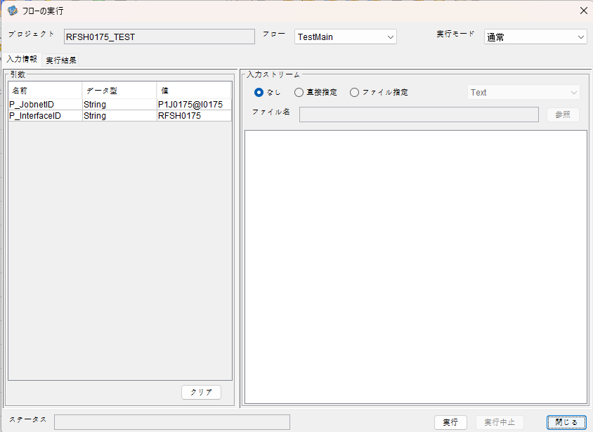

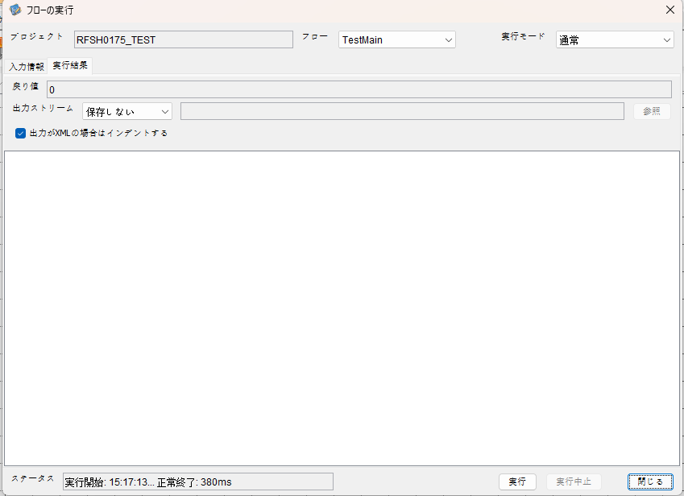

 |  | 行 | 日時 | レベル | メッセージ
 |  | 8545 | 2026-05-18T15:17:13.225 JST | INFO |  | FLEX_I_0003: [ba9a8a80-ef34-4e81-96dc-83f87611a8dc] サブフローの実行を開始します: /NH/connect/step3/isa_user07.RFSH0175.Main
 |  | 8546 | 2026-05-18T15:17:13.226 JST | INFO |  | FLEX_I_0003: [ba9a8a80-ef34-4e81-96dc-83f87611a8dc] サブフローの実行を開始します: /NH/connect/step3/isa_user07.MappingPreProcessing.MappingPreProcessing
 |  | 8547 | 2026-05-18T15:17:13.227 JST | INFO |  | FLEX_I_0003: [ba9a8a80-ef34-4e81-96dc-83f87611a8dc] サブフローの実行を開始します: /NH/connect/step3/isa_user07.Common.LogOutput
 |  | 8548 | 2026-05-18T15:17:13.228 JST | INFO |  | FLEX_I_0051: [ba9a8a80-ef34-4e81-96dc-83f87611a8dc] 情報(Log1) : 個別マッピング処理開始します。インターフェースID：RFSH0175 ASID：I0175 ジョブネットID：P1J0175
 |  | 8549 | 2026-05-18T15:17:13.228 JST | INFO |  | FLEX_I_0004: [ba9a8a80-ef34-4e81-96dc-83f87611a8dc] サブフローの実行が終了しました: /NH/connect/step3/isa_user07.Common.LogOutput [1ms]
 |  | 8550 | 2026-05-18T15:17:13.228 JST | INFO |  | FLEX_I_0003: [ba9a8a80-ef34-4e81-96dc-83f87611a8dc] サブフローの実行を開始します: /NH/connect/step3/isa_user07.Common.InputParameterCheck
 |  | 8551 | 2026-05-18T15:17:13.228 JST | INFO |  | FLEX_I_0004: [ba9a8a80-ef34-4e81-96dc-83f87611a8dc] サブフローの実行が終了しました: /NH/connect/step3/isa_user07.Common.InputParameterCheck [0ms]
 |  | 8552 | 2026-05-18T15:17:13.229 JST | INFO |  | FLEX_I_0003: [ba9a8a80-ef34-4e81-96dc-83f87611a8dc] サブフローの実行を開始します: /NH/connect/step3/isa_user07.Common.SettingInit
 |  | 8553 | 2026-05-18T15:17:13.247 JST | INFO |  | FLEX_I_0004: [ba9a8a80-ef34-4e81-96dc-83f87611a8dc] サブフローの実行が終了しました: /NH/connect/step3/isa_user07.Common.SettingInit [18ms]
 |  | 8554 | 2026-05-18T15:17:13.247 JST | INFO |  | FLEX_I_0003: [ba9a8a80-ef34-4e81-96dc-83f87611a8dc] サブフローの実行を開始します: /NH/connect/step3/isa_user07.Common.ParameterFileGet
 |  | 8555 | 2026-05-18T15:17:13.256 JST | INFO |  | FLEX_I_0004: [ba9a8a80-ef34-4e81-96dc-83f87611a8dc] サブフローの実行が終了しました: /NH/connect/step3/isa_user07.Common.ParameterFileGet [9ms]
 |  | 8556 | 2026-05-18T15:17:13.256 JST | INFO |  | FLEX_I_0003: [ba9a8a80-ef34-4e81-96dc-83f87611a8dc] サブフローの実行を開始します: /NH/connect/step3/isa_user07.Common_FileSendReceive.WorkFileDelete
 |  | 8557 | 2026-05-18T15:17:13.257 JST | INFO |  | FLEX_I_0004: [ba9a8a80-ef34-4e81-96dc-83f87611a8dc] サブフローの実行が終了しました: /NH/connect/step3/isa_user07.Common_FileSendReceive.WorkFileDelete [1ms]
 |  | 8558 | 2026-05-18T15:17:13.257 JST | INFO |  | FLEX_I_0003: [ba9a8a80-ef34-4e81-96dc-83f87611a8dc] サブフローの実行を開始します: /NH/connect/step3/isa_user07.Common.ParameterFileGet
 |  | 8559 | 2026-05-18T15:17:13.266 JST | INFO |  | FLEX_I_0004: [ba9a8a80-ef34-4e81-96dc-83f87611a8dc] サブフローの実行が終了しました: /NH/connect/step3/isa_user07.Common.ParameterFileGet [9ms]
 |  | 8560 | 2026-05-18T15:17:13.267 JST | INFO |  | FLEX_I_0003: [ba9a8a80-ef34-4e81-96dc-83f87611a8dc] サブフローの実行を開始します: /NH/connect/step3/isa_user07.Common_FileSendReceive.WorkFileDelete
 |  | 8561 | 2026-05-18T15:17:13.268 JST | INFO |  | FLEX_I_0004: [ba9a8a80-ef34-4e81-96dc-83f87611a8dc] サブフローの実行が終了しました: /NH/connect/step3/isa_user07.Common_FileSendReceive.WorkFileDelete [1ms]
 |  | 8562 | 2026-05-18T15:17:13.268 JST | INFO |  | FLEX_I_0003: [ba9a8a80-ef34-4e81-96dc-83f87611a8dc] サブフローの実行を開始します: /NH/connect/step3/isa_user07.Common_Conversion.GetConversionMst
 |  | 8563 | 2026-05-18T15:17:13.269 JST | INFO |  | FLEX_I_0004: [ba9a8a80-ef34-4e81-96dc-83f87611a8dc] サブフローの実行が終了しました: /NH/connect/step3/isa_user07.Common_Conversion.GetConversionMst [1ms]
 |  | 8564 | 2026-05-18T15:17:13.269 JST | INFO |  | FLEX_I_0004: [ba9a8a80-ef34-4e81-96dc-83f87611a8dc] サブフローの実行が終了しました: /NH/connect/step3/isa_user07.MappingPreProcessing.MappingPreProcessing [43ms]
 |  | 8565 | 2026-05-18T15:17:13.269 JST | INFO |  | FLEX_I_0003: [ba9a8a80-ef34-4e81-96dc-83f87611a8dc] サブフローの実行を開始します: /NH/connect/step3/isa_user07.RFSH0175.Mapping_Exec
 |  | 8566 | 2026-05-18T15:17:13.270 JST | INFO |  | FLEX_I_0003: [ba9a8a80-ef34-4e81-96dc-83f87611a8dc] サブフローの実行を開始します: /NH/connect/step3/isa_user07.FiletoFile.MappingPreProcessing
 |  | 8567 | 2026-05-18T15:17:13.271 JST | INFO |  | FLEX_I_0003: [ba9a8a80-ef34-4e81-96dc-83f87611a8dc] サブフローの実行を開始します: /NH/connect/step3/isa_user07.Common.ParameterFileGet
 |  | 8568 | 2026-05-18T15:17:13.280 JST | INFO |  | FLEX_I_0004: [ba9a8a80-ef34-4e81-96dc-83f87611a8dc] サブフローの実行が終了しました: /NH/connect/step3/isa_user07.Common.ParameterFileGet [9ms]
 |  | 8569 | 2026-05-18T15:17:13.288 JST | INFO |  | FLEX_I_0003: [ba9a8a80-ef34-4e81-96dc-83f87611a8dc] サブフローの実行を開始します: /NH/connect/step3/isa_user07.Common.ParameterFilePut
 |  | 8570 | 2026-05-18T15:17:13.292 JST | INFO |  | FLEX_I_0003: [ba9a8a80-ef34-4e81-96dc-83f87611a8dc] サブフローの実行を開始します: /NH/connect/step3/isa_user07.Common.ParameterFileGet
 |  | 8571 | 2026-05-18T15:17:13.302 JST | INFO |  | FLEX_I_0004: [ba9a8a80-ef34-4e81-96dc-83f87611a8dc] サブフローの実行が終了しました: /NH/connect/step3/isa_user07.Common.ParameterFileGet [10ms]
 |  | 8572 | 2026-05-18T15:17:13.313 JST | INFO |  | FLEX_I_0004: [ba9a8a80-ef34-4e81-96dc-83f87611a8dc] サブフローの実行が終了しました: /NH/connect/step3/isa_user07.Common.ParameterFilePut [25ms]
 |  | 8573 | 2026-05-18T15:17:13.313 JST | INFO |  | FLEX_I_0003: [ba9a8a80-ef34-4e81-96dc-83f87611a8dc] サブフローの実行を開始します: /NH/connect/step3/isa_user07.FiletoFile.PutParameterFileCaseMulitipleFiles
 |  | 8574 | 2026-05-18T15:17:13.313 JST | INFO |  | FLEX_I_0003: [ba9a8a80-ef34-4e81-96dc-83f87611a8dc] サブフローの実行を開始します: /NH/connect/step3/isa_user07.Common.ParameterFilePut
 |  | 8575 | 2026-05-18T15:17:13.318 JST | INFO |  | FLEX_I_0003: [ba9a8a80-ef34-4e81-96dc-83f87611a8dc] サブフローの実行を開始します: /NH/connect/step3/isa_user07.Common.ParameterFileGet
 |  | 8576 | 2026-05-18T15:17:13.326 JST | INFO |  | FLEX_I_0004: [ba9a8a80-ef34-4e81-96dc-83f87611a8dc] サブフローの実行が終了しました: /NH/connect/step3/isa_user07.Common.ParameterFileGet [8ms]
 |  | 8577 | 2026-05-18T15:17:13.337 JST | INFO |  | FLEX_I_0004: [ba9a8a80-ef34-4e81-96dc-83f87611a8dc] サブフローの実行が終了しました: /NH/connect/step3/isa_user07.Common.ParameterFilePut [24ms]
 |  | 8578 | 2026-05-18T15:17:13.337 JST | INFO |  | FLEX_I_0003: [ba9a8a80-ef34-4e81-96dc-83f87611a8dc] サブフローの実行を開始します: /NH/connect/step3/isa_user07.Common.ParameterFilePut
 |  | 8579 | 2026-05-18T15:17:13.341 JST | INFO |  | FLEX_I_0003: [ba9a8a80-ef34-4e81-96dc-83f87611a8dc] サブフローの実行を開始します: /NH/connect/step3/isa_user07.Common.ParameterFileGet
 |  | 8580 | 2026-05-18T15:17:13.350 JST | INFO |  | FLEX_I_0004: [ba9a8a80-ef34-4e81-96dc-83f87611a8dc] サブフローの実行が終了しました: /NH/connect/step3/isa_user07.Common.ParameterFileGet [9ms]
 |  | 8581 | 2026-05-18T15:17:13.361 JST | INFO |  | FLEX_I_0004: [ba9a8a80-ef34-4e81-96dc-83f87611a8dc] サブフローの実行が終了しました: /NH/connect/step3/isa_user07.Common.ParameterFilePut [24ms]
 |  | 8582 | 2026-05-18T15:17:13.362 JST | INFO |  | FLEX_I_0003: [ba9a8a80-ef34-4e81-96dc-83f87611a8dc] サブフローの実行を開始します: /NH/connect/step3/isa_user07.Common.ParameterFileGet
 |  | 8583 | 2026-05-18T15:17:13.370 JST | INFO |  | FLEX_I_0004: [ba9a8a80-ef34-4e81-96dc-83f87611a8dc] サブフローの実行が終了しました: /NH/connect/step3/isa_user07.Common.ParameterFileGet [8ms]
 |  | 8584 | 2026-05-18T15:17:13.370 JST | INFO |  | FLEX_I_0004: [ba9a8a80-ef34-4e81-96dc-83f87611a8dc] サブフローの実行が終了しました: /NH/connect/step3/isa_user07.FiletoFile.PutParameterFileCaseMulitipleFiles [57ms]
 |  | 8585 | 2026-05-18T15:17:13.370 JST | INFO |  | FLEX_I_0004: [ba9a8a80-ef34-4e81-96dc-83f87611a8dc] サブフローの実行が終了しました: /NH/connect/step3/isa_user07.FiletoFile.MappingPreProcessing [100ms]
 |  | 8586 | 2026-05-18T15:17:13.370 JST | INFO |  | FLEX_I_0003: [ba9a8a80-ef34-4e81-96dc-83f87611a8dc] サブフローの実行を開始します: /NH/connect/step3/isa_user07.RFSH0175.Mapping_Caller
 |  | 8587 | 2026-05-18T15:17:13.375 JST | INFO |  | FLEX_I_0004: [ba9a8a80-ef34-4e81-96dc-83f87611a8dc] サブフローの実行が終了しました: /NH/connect/step3/isa_user07.RFSH0175.Mapping_Caller [5ms]
 |  | 8588 | 2026-05-18T15:17:13.376 JST | INFO |  | FLEX_I_0003: [ba9a8a80-ef34-4e81-96dc-83f87611a8dc] サブフローの実行を開始します: /NH/connect/step3/isa_user07.FiletoFile.MappingPostProcessing
 |  | 8589 | 2026-05-18T15:17:13.377 JST | INFO |  | FLEX_I_0003: [ba9a8a80-ef34-4e81-96dc-83f87611a8dc] サブフローの実行を開始します: /NH/connect/step3/isa_user07.Common.LogOutput
 |  | 8590 | 2026-05-18T15:17:13.377 JST | INFO |  | FLEX_I_0051: [ba9a8a80-ef34-4e81-96dc-83f87611a8dc] 情報(Log1) : ファイルを作成しました。インターフェースID：RFSH0175 ASID：I0175 ジョブネットID：P1J0175 ファイル名：RFSH0175_output.tsv 処理件数：0件
 |  | 8591 | 2026-05-18T15:17:13.378 JST | INFO |  | FLEX_I_0004: [ba9a8a80-ef34-4e81-96dc-83f87611a8dc] サブフローの実行が終了しました: /NH/connect/step3/isa_user07.Common.LogOutput [1ms]
 |  | 8592 | 2026-05-18T15:17:13.379 JST | INFO |  | FLEX_I_0003: [ba9a8a80-ef34-4e81-96dc-83f87611a8dc] サブフローの実行を開始します: /NH/connect/step3/isa_user07.Common_FileSendReceive.OutputFileCopy
 |  | 8593 | 2026-05-18T15:17:13.379 JST | INFO |  | FLEX_I_0004: [ba9a8a80-ef34-4e81-96dc-83f87611a8dc] サブフローの実行が終了しました: /NH/connect/step3/isa_user07.Common_FileSendReceive.OutputFileCopy [0ms]
 |  | 8594 | 2026-05-18T15:17:13.380 JST | INFO |  | FLEX_I_0003: [ba9a8a80-ef34-4e81-96dc-83f87611a8dc] サブフローの実行を開始します: /NH/connect/step3/isa_user07.Common.ParameterFilePut
 |  | 8595 | 2026-05-18T15:17:13.384 JST | INFO |  | FLEX_I_0003: [ba9a8a80-ef34-4e81-96dc-83f87611a8dc] サブフローの実行を開始します: /NH/connect/step3/isa_user07.Common.ParameterFileGet
 |  | 8596 | 2026-05-18T15:17:13.392 JST | INFO |  | FLEX_I_0004: [ba9a8a80-ef34-4e81-96dc-83f87611a8dc] サブフローの実行が終了しました: /NH/connect/step3/isa_user07.Common.ParameterFileGet [8ms]
 |  | 8597 | 2026-05-18T15:17:13.403 JST | INFO |  | FLEX_I_0004: [ba9a8a80-ef34-4e81-96dc-83f87611a8dc] サブフローの実行が終了しました: /NH/connect/step3/isa_user07.Common.ParameterFilePut [23ms]
 |  | 8598 | 2026-05-18T15:17:13.403 JST | INFO |  | FLEX_I_0004: [ba9a8a80-ef34-4e81-96dc-83f87611a8dc] サブフローの実行が終了しました: /NH/connect/step3/isa_user07.FiletoFile.MappingPostProcessing [27ms]
 |  | 8599 | 2026-05-18T15:17:13.403 JST | INFO |  | FLEX_I_0004: [ba9a8a80-ef34-4e81-96dc-83f87611a8dc] サブフローの実行が終了しました: /NH/connect/step3/isa_user07.RFSH0175.Mapping_Exec [134ms]
 |  | 8600 | 2026-05-18T15:17:13.404 JST | INFO |  | FLEX_I_0003: [ba9a8a80-ef34-4e81-96dc-83f87611a8dc] サブフローの実行を開始します: /NH/connect/step3/isa_user07.MappingPostProcessing.MappingPostProcessing
 |  | 8601 | 2026-05-18T15:17:13.404 JST | INFO |  | FLEX_I_0003: [ba9a8a80-ef34-4e81-96dc-83f87611a8dc] サブフローの実行を開始します: /NH/connect/step3/isa_user07.Common.LogOutput
 |  | 8602 | 2026-05-18T15:17:13.404 JST | INFO |  | FLEX_I_0051: [ba9a8a80-ef34-4e81-96dc-83f87611a8dc] 情報(Log1) : 個別マッピング処理終了します。インターフェースID：RFSH0175 ASID：I0175 ジョブネットID：P1J0175
 |  | 8603 | 2026-05-18T15:17:13.405 JST | INFO |  | FLEX_I_0004: [ba9a8a80-ef34-4e81-96dc-83f87611a8dc] サブフローの実行が終了しました: /NH/connect/step3/isa_user07.Common.LogOutput [1ms]
 |  | 8604 | 2026-05-18T15:17:13.405 JST | INFO |  | FLEX_I_0004: [ba9a8a80-ef34-4e81-96dc-83f87611a8dc] サブフローの実行が終了しました: /NH/connect/step3/isa_user07.MappingPostProcessing.MappingPostProcessing [1ms]
 |  | 8605 | 2026-05-18T15:17:13.405 JST | INFO |  | FLEX_I_0004: [ba9a8a80-ef34-4e81-96dc-83f87611a8dc] サブフローの実行が終了しました: /NH/connect/step3/isa_user07.RFSH0175.Main [180ms]

 | No.4-1-2
 | No.7-1-2

■6回目 正常系・データ行1000行

受信データ行1000行

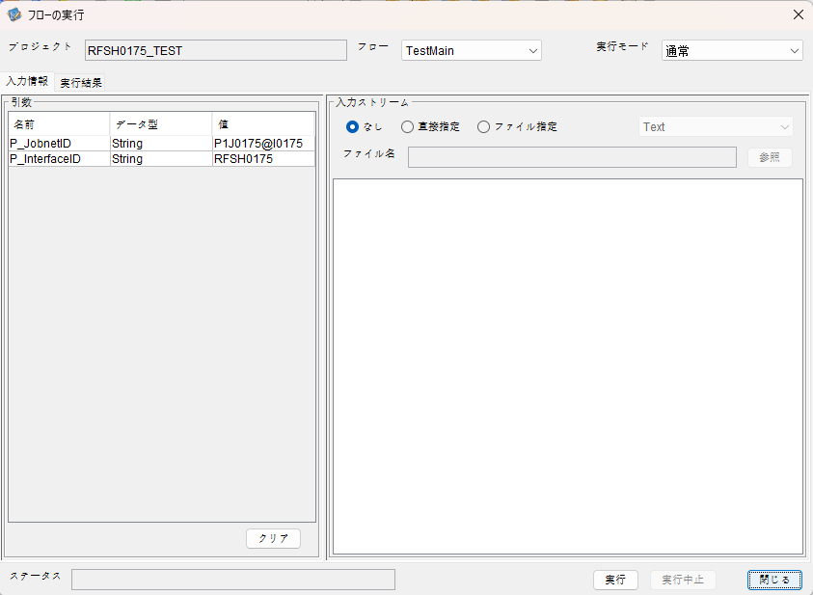

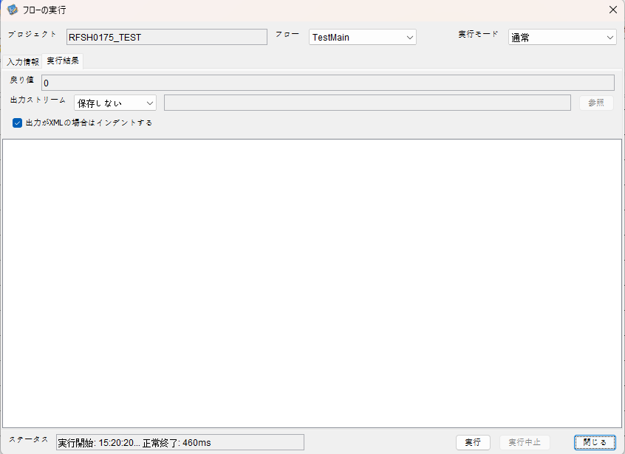

 |  | 行 | 日時 | レベル | メッセージ
 |  | 8737 | 2026-05-18T15:20:20.198 JST | INFO |  | FLEX_I_0003: [2264c456-3abd-4a33-b831-c2a4aaa4e90e] サブフローの実行を開始します: /NH/connect/step3/isa_user07.RFSH0175.Main
 |  | 8738 | 2026-05-18T15:20:20.200 JST | INFO |  | FLEX_I_0003: [2264c456-3abd-4a33-b831-c2a4aaa4e90e] サブフローの実行を開始します: /NH/connect/step3/isa_user07.MappingPreProcessing.MappingPreProcessing
 |  | 8739 | 2026-05-18T15:20:20.201 JST | INFO |  | FLEX_I_0003: [2264c456-3abd-4a33-b831-c2a4aaa4e90e] サブフローの実行を開始します: /NH/connect/step3/isa_user07.Common.LogOutput
 |  | 8740 | 2026-05-18T15:20:20.203 JST | INFO |  | FLEX_I_0051: [2264c456-3abd-4a33-b831-c2a4aaa4e90e] 情報(Log1) : 個別マッピング処理開始します。インターフェースID：RFSH0175 ASID：I0175 ジョブネットID：P1J0175
 |  | 8741 | 2026-05-18T15:20:20.203 JST | INFO |  | FLEX_I_0004: [2264c456-3abd-4a33-b831-c2a4aaa4e90e] サブフローの実行が終了しました: /NH/connect/step3/isa_user07.Common.LogOutput [2ms]
 |  | 8742 | 2026-05-18T15:20:20.204 JST | INFO |  | FLEX_I_0003: [2264c456-3abd-4a33-b831-c2a4aaa4e90e] サブフローの実行を開始します: /NH/connect/step3/isa_user07.Common.InputParameterCheck
 |  | 8743 | 2026-05-18T15:20:20.204 JST | INFO |  | FLEX_I_0004: [2264c456-3abd-4a33-b831-c2a4aaa4e90e] サブフローの実行が終了しました: /NH/connect/step3/isa_user07.Common.InputParameterCheck [0ms]
 |  | 8744 | 2026-05-18T15:20:20.205 JST | INFO |  | FLEX_I_0003: [2264c456-3abd-4a33-b831-c2a4aaa4e90e] サブフローの実行を開始します: /NH/connect/step3/isa_user07.Common.SettingInit
 |  | 8745 | 2026-05-18T15:20:20.222 JST | INFO |  | FLEX_I_0004: [2264c456-3abd-4a33-b831-c2a4aaa4e90e] サブフローの実行が終了しました: /NH/connect/step3/isa_user07.Common.SettingInit [17ms]
 |  | 8746 | 2026-05-18T15:20:20.223 JST | INFO |  | FLEX_I_0003: [2264c456-3abd-4a33-b831-c2a4aaa4e90e] サブフローの実行を開始します: /NH/connect/step3/isa_user07.Common.ParameterFileGet
 |  | 8747 | 2026-05-18T15:20:20.231 JST | INFO |  | FLEX_I_0004: [2264c456-3abd-4a33-b831-c2a4aaa4e90e] サブフローの実行が終了しました: /NH/connect/step3/isa_user07.Common.ParameterFileGet [8ms]
 |  | 8748 | 2026-05-18T15:20:20.231 JST | INFO |  | FLEX_I_0003: [2264c456-3abd-4a33-b831-c2a4aaa4e90e] サブフローの実行を開始します: /NH/connect/step3/isa_user07.Common_FileSendReceive.WorkFileDelete
 |  | 8749 | 2026-05-18T15:20:20.232 JST | INFO |  | FLEX_I_0004: [2264c456-3abd-4a33-b831-c2a4aaa4e90e] サブフローの実行が終了しました: /NH/connect/step3/isa_user07.Common_FileSendReceive.WorkFileDelete [1ms]
 |  | 8750 | 2026-05-18T15:20:20.232 JST | INFO |  | FLEX_I_0003: [2264c456-3abd-4a33-b831-c2a4aaa4e90e] サブフローの実行を開始します: /NH/connect/step3/isa_user07.Common.ParameterFileGet
 |  | 8751 | 2026-05-18T15:20:20.240 JST | INFO |  | FLEX_I_0004: [2264c456-3abd-4a33-b831-c2a4aaa4e90e] サブフローの実行が終了しました: /NH/connect/step3/isa_user07.Common.ParameterFileGet [8ms]
 |  | 8752 | 2026-05-18T15:20:20.240 JST | INFO |  | FLEX_I_0003: [2264c456-3abd-4a33-b831-c2a4aaa4e90e] サブフローの実行を開始します: /NH/connect/step3/isa_user07.Common_FileSendReceive.WorkFileDelete
 |  | 8753 | 2026-05-18T15:20:20.241 JST | INFO |  | FLEX_I_0004: [2264c456-3abd-4a33-b831-c2a4aaa4e90e] サブフローの実行が終了しました: /NH/connect/step3/isa_user07.Common_FileSendReceive.WorkFileDelete [1ms]
 |  | 8754 | 2026-05-18T15:20:20.242 JST | INFO |  | FLEX_I_0003: [2264c456-3abd-4a33-b831-c2a4aaa4e90e] サブフローの実行を開始します: /NH/connect/step3/isa_user07.Common_Conversion.GetConversionMst
 |  | 8755 | 2026-05-18T15:20:20.243 JST | INFO |  | FLEX_I_0004: [2264c456-3abd-4a33-b831-c2a4aaa4e90e] サブフローの実行が終了しました: /NH/connect/step3/isa_user07.Common_Conversion.GetConversionMst [1ms]
 |  | 8756 | 2026-05-18T15:20:20.243 JST | INFO |  | FLEX_I_0004: [2264c456-3abd-4a33-b831-c2a4aaa4e90e] サブフローの実行が終了しました: /NH/connect/step3/isa_user07.MappingPreProcessing.MappingPreProcessing [43ms]
 |  | 8757 | 2026-05-18T15:20:20.243 JST | INFO |  | FLEX_I_0003: [2264c456-3abd-4a33-b831-c2a4aaa4e90e] サブフローの実行を開始します: /NH/connect/step3/isa_user07.RFSH0175.Mapping_Exec
 |  | 8758 | 2026-05-18T15:20:20.243 JST | INFO |  | FLEX_I_0003: [2264c456-3abd-4a33-b831-c2a4aaa4e90e] サブフローの実行を開始します: /NH/connect/step3/isa_user07.FiletoFile.MappingPreProcessing
 |  | 8759 | 2026-05-18T15:20:20.245 JST | INFO |  | FLEX_I_0003: [2264c456-3abd-4a33-b831-c2a4aaa4e90e] サブフローの実行を開始します: /NH/connect/step3/isa_user07.Common.ParameterFileGet
 |  | 8760 | 2026-05-18T15:20:20.253 JST | INFO |  | FLEX_I_0004: [2264c456-3abd-4a33-b831-c2a4aaa4e90e] サブフローの実行が終了しました: /NH/connect/step3/isa_user07.Common.ParameterFileGet [8ms]
 |  | 8761 | 2026-05-18T15:20:20.263 JST | INFO |  | FLEX_I_0003: [2264c456-3abd-4a33-b831-c2a4aaa4e90e] サブフローの実行を開始します: /NH/connect/step3/isa_user07.Common.ParameterFilePut
 |  | 8762 | 2026-05-18T15:20:20.268 JST | INFO |  | FLEX_I_0003: [2264c456-3abd-4a33-b831-c2a4aaa4e90e] サブフローの実行を開始します: /NH/connect/step3/isa_user07.Common.ParameterFileGet
 |  | 8763 | 2026-05-18T15:20:20.275 JST | INFO |  | FLEX_I_0004: [2264c456-3abd-4a33-b831-c2a4aaa4e90e] サブフローの実行が終了しました: /NH/connect/step3/isa_user07.Common.ParameterFileGet [7ms]
 |  | 8764 | 2026-05-18T15:20:20.286 JST | INFO |  | FLEX_I_0004: [2264c456-3abd-4a33-b831-c2a4aaa4e90e] サブフローの実行が終了しました: /NH/connect/step3/isa_user07.Common.ParameterFilePut [23ms]
 |  | 8765 | 2026-05-18T15:20:20.286 JST | INFO |  | FLEX_I_0003: [2264c456-3abd-4a33-b831-c2a4aaa4e90e] サブフローの実行を開始します: /NH/connect/step3/isa_user07.FiletoFile.PutParameterFileCaseMulitipleFiles
 |  | 8766 | 2026-05-18T15:20:20.287 JST | INFO |  | FLEX_I_0003: [2264c456-3abd-4a33-b831-c2a4aaa4e90e] サブフローの実行を開始します: /NH/connect/step3/isa_user07.Common.ParameterFilePut
 |  | 8767 | 2026-05-18T15:20:20.290 JST | INFO |  | FLEX_I_0003: [2264c456-3abd-4a33-b831-c2a4aaa4e90e] サブフローの実行を開始します: /NH/connect/step3/isa_user07.Common.ParameterFileGet
 |  | 8768 | 2026-05-18T15:20:20.299 JST | INFO |  | FLEX_I_0004: [2264c456-3abd-4a33-b831-c2a4aaa4e90e] サブフローの実行が終了しました: /NH/connect/step3/isa_user07.Common.ParameterFileGet [9ms]
 |  | 8769 | 2026-05-18T15:20:20.309 JST | INFO |  | FLEX_I_0004: [2264c456-3abd-4a33-b831-c2a4aaa4e90e] サブフローの実行が終了しました: /NH/connect/step3/isa_user07.Common.ParameterFilePut [22ms]
 |  | 8770 | 2026-05-18T15:20:20.309 JST | INFO |  | FLEX_I_0003: [2264c456-3abd-4a33-b831-c2a4aaa4e90e] サブフローの実行を開始します: /NH/connect/step3/isa_user07.Common.ParameterFilePut
 |  | 8771 | 2026-05-18T15:20:20.313 JST | INFO |  | FLEX_I_0003: [2264c456-3abd-4a33-b831-c2a4aaa4e90e] サブフローの実行を開始します: /NH/connect/step3/isa_user07.Common.ParameterFileGet
 |  | 8772 | 2026-05-18T15:20:20.321 JST | INFO |  | FLEX_I_0004: [2264c456-3abd-4a33-b831-c2a4aaa4e90e] サブフローの実行が終了しました: /NH/connect/step3/isa_user07.Common.ParameterFileGet [8ms]
 |  | 8773 | 2026-05-18T15:20:20.332 JST | INFO |  | FLEX_I_0004: [2264c456-3abd-4a33-b831-c2a4aaa4e90e] サブフローの実行が終了しました: /NH/connect/step3/isa_user07.Common.ParameterFilePut [23ms]
 |  | 8774 | 2026-05-18T15:20:20.332 JST | INFO |  | FLEX_I_0003: [2264c456-3abd-4a33-b831-c2a4aaa4e90e] サブフローの実行を開始します: /NH/connect/step3/isa_user07.Common.ParameterFileGet
 |  | 8775 | 2026-05-18T15:20:20.341 JST | INFO |  | FLEX_I_0004: [2264c456-3abd-4a33-b831-c2a4aaa4e90e] サブフローの実行が終了しました: /NH/connect/step3/isa_user07.Common.ParameterFileGet [9ms]
 |  | 8776 | 2026-05-18T15:20:20.341 JST | INFO |  | FLEX_I_0004: [2264c456-3abd-4a33-b831-c2a4aaa4e90e] サブフローの実行が終了しました: /NH/connect/step3/isa_user07.FiletoFile.PutParameterFileCaseMulitipleFiles [55ms]
 |  | 8777 | 2026-05-18T15:20:20.341 JST | INFO |  | FLEX_I_0004: [2264c456-3abd-4a33-b831-c2a4aaa4e90e] サブフローの実行が終了しました: /NH/connect/step3/isa_user07.FiletoFile.MappingPreProcessing [98ms]
 |  | 8778 | 2026-05-18T15:20:20.341 JST | INFO |  | FLEX_I_0003: [2264c456-3abd-4a33-b831-c2a4aaa4e90e] サブフローの実行を開始します: /NH/connect/step3/isa_user07.RFSH0175.Mapping_Caller
 |  | 8779 | 2026-05-18T15:20:20.354 JST | INFO |  | FLEX_I_0003: [2264c456-3abd-4a33-b831-c2a4aaa4e90e] サブフローの実行を開始します: /NH/connect/step3/isa_user07.Mapping_0022-2.Mapping
 |  | 8780 | 2026-05-18T15:20:20.427 JST | INFO |  | FLEX_I_0004: [2264c456-3abd-4a33-b831-c2a4aaa4e90e] サブフローの実行が終了しました: /NH/connect/step3/isa_user07.Mapping_0022-2.Mapping [73ms]
 |  | 8781 | 2026-05-18T15:20:20.427 JST | INFO |  | FLEX_I_0003: [2264c456-3abd-4a33-b831-c2a4aaa4e90e] サブフローの実行を開始します: /NH/connect/step3/isa_user07.RFSH0175.Mapping_FilePut
 |  | 8782 | 2026-05-18T15:20:20.433 JST | INFO |  | FLEX_I_0004: [2264c456-3abd-4a33-b831-c2a4aaa4e90e] サブフローの実行が終了しました: /NH/connect/step3/isa_user07.RFSH0175.Mapping_FilePut [6ms]
 |  | 8783 | 2026-05-18T15:20:20.433 JST | INFO |  | FLEX_I_0004: [2264c456-3abd-4a33-b831-c2a4aaa4e90e] サブフローの実行が終了しました: /NH/connect/step3/isa_user07.RFSH0175.Mapping_Caller [92ms]
 |  | 8784 | 2026-05-18T15:20:20.434 JST | INFO |  | FLEX_I_0003: [2264c456-3abd-4a33-b831-c2a4aaa4e90e] サブフローの実行を開始します: /NH/connect/step3/isa_user07.FiletoFile.MappingPostProcessing
 |  | 8785 | 2026-05-18T15:20:20.435 JST | INFO |  | FLEX_I_0003: [2264c456-3abd-4a33-b831-c2a4aaa4e90e] サブフローの実行を開始します: /NH/connect/step3/isa_user07.Common.LogOutput
 |  | 8786 | 2026-05-18T15:20:20.435 JST | INFO |  | FLEX_I_0051: [2264c456-3abd-4a33-b831-c2a4aaa4e90e] 情報(Log1) : ファイルを作成しました。インターフェースID：RFSH0175 ASID：I0175 ジョブネットID：P1J0175 ファイル名：RFSH0175_output.tsv 処理件数：1000件
 |  | 8787 | 2026-05-18T15:20:20.435 JST | INFO |  | FLEX_I_0004: [2264c456-3abd-4a33-b831-c2a4aaa4e90e] サブフローの実行が終了しました: /NH/connect/step3/isa_user07.Common.LogOutput [0ms]
 |  | 8788 | 2026-05-18T15:20:20.436 JST | INFO |  | FLEX_I_0003: [2264c456-3abd-4a33-b831-c2a4aaa4e90e] サブフローの実行を開始します: /NH/connect/step3/isa_user07.Common_FileSendReceive.OutputFileCopy
 |  | 8789 | 2026-05-18T15:20:20.437 JST | INFO |  | FLEX_I_0004: [2264c456-3abd-4a33-b831-c2a4aaa4e90e] サブフローの実行が終了しました: /NH/connect/step3/isa_user07.Common_FileSendReceive.OutputFileCopy [1ms]
 |  | 8790 | 2026-05-18T15:20:20.437 JST | INFO |  | FLEX_I_0003: [2264c456-3abd-4a33-b831-c2a4aaa4e90e] サブフローの実行を開始します: /NH/connect/step3/isa_user07.Common.ParameterFilePut
 |  | 8791 | 2026-05-18T15:20:20.443 JST | INFO |  | FLEX_I_0003: [2264c456-3abd-4a33-b831-c2a4aaa4e90e] サブフローの実行を開始します: /NH/connect/step3/isa_user07.Common.ParameterFileGet
 |  | 8792 | 2026-05-18T15:20:20.451 JST | INFO |  | FLEX_I_0004: [2264c456-3abd-4a33-b831-c2a4aaa4e90e] サブフローの実行が終了しました: /NH/connect/step3/isa_user07.Common.ParameterFileGet [8ms]
 |  | 8793 | 2026-05-18T15:20:20.462 JST | INFO |  | FLEX_I_0004: [2264c456-3abd-4a33-b831-c2a4aaa4e90e] サブフローの実行が終了しました: /NH/connect/step3/isa_user07.Common.ParameterFilePut [25ms]
 |  | 8794 | 2026-05-18T15:20:20.462 JST | INFO |  | FLEX_I_0004: [2264c456-3abd-4a33-b831-c2a4aaa4e90e] サブフローの実行が終了しました: /NH/connect/step3/isa_user07.FiletoFile.MappingPostProcessing [28ms]
 |  | 8795 | 2026-05-18T15:20:20.462 JST | INFO |  | FLEX_I_0004: [2264c456-3abd-4a33-b831-c2a4aaa4e90e] サブフローの実行が終了しました: /NH/connect/step3/isa_user07.RFSH0175.Mapping_Exec [219ms]
 |  | 8796 | 2026-05-18T15:20:20.463 JST | INFO |  | FLEX_I_0003: [2264c456-3abd-4a33-b831-c2a4aaa4e90e] サブフローの実行を開始します: /NH/connect/step3/isa_user07.MappingPostProcessing.MappingPostProcessing
 |  | 8797 | 2026-05-18T15:20:20.463 JST | INFO |  | FLEX_I_0003: [2264c456-3abd-4a33-b831-c2a4aaa4e90e] サブフローの実行を開始します: /NH/connect/step3/isa_user07.Common.LogOutput
 |  | 8798 | 2026-05-18T15:20:20.463 JST | INFO |  | FLEX_I_0051: [2264c456-3abd-4a33-b831-c2a4aaa4e90e] 情報(Log1) : 個別マッピング処理終了します。インターフェースID：RFSH0175 ASID：I0175 ジョブネットID：P1J0175
 |  | 8799 | 2026-05-18T15:20:20.464 JST | INFO |  | FLEX_I_0004: [2264c456-3abd-4a33-b831-c2a4aaa4e90e] サブフローの実行が終了しました: /NH/connect/step3/isa_user07.Common.LogOutput [1ms]
 |  | 8800 | 2026-05-18T15:20:20.464 JST | INFO |  | FLEX_I_0004: [2264c456-3abd-4a33-b831-c2a4aaa4e90e] サブフローの実行が終了しました: /NH/connect/step3/isa_user07.MappingPostProcessing.MappingPostProcessing [1ms]
 |  | 8801 | 2026-05-18T15:20:20.464 JST | INFO |  | FLEX_I_0004: [2264c456-3abd-4a33-b831-c2a4aaa4e90e] サブフローの実行が終了しました: /NH/connect/step3/isa_user07.RFSH0175.Main [266ms]

 | No.4-2-2

■7回目 正常系・データ行1000行以上

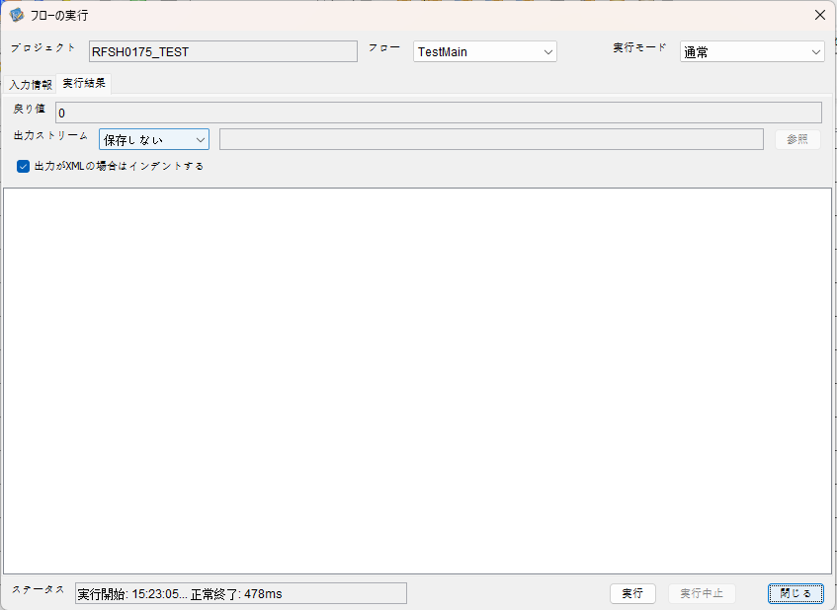

 |  | 行 | 日時 | レベル | メッセージ
 |  | 8924 | 2026-05-18T15:23:05.600 JST | INFO |  | FLEX_I_0003: [cb7c666d-af47-4fd9-822f-a55e4a40675c] サブフローの実行を開始します: /NH/connect/step3/isa_user07.RFSH0175.Main
 |  | 8925 | 2026-05-18T15:23:05.602 JST | INFO |  | FLEX_I_0003: [cb7c666d-af47-4fd9-822f-a55e4a40675c] サブフローの実行を開始します: /NH/connect/step3/isa_user07.MappingPreProcessing.MappingPreProcessing
 |  | 8926 | 2026-05-18T15:23:05.603 JST | INFO |  | FLEX_I_0003: [cb7c666d-af47-4fd9-822f-a55e4a40675c] サブフローの実行を開始します: /NH/connect/step3/isa_user07.Common.LogOutput
 |  | 8927 | 2026-05-18T15:23:05.604 JST | INFO |  | FLEX_I_0051: [cb7c666d-af47-4fd9-822f-a55e4a40675c] 情報(Log1) : 個別マッピング処理開始します。インターフェースID：RFSH0175 ASID：I0175 ジョブネットID：P1J0175
 |  | 8928 | 2026-05-18T15:23:05.604 JST | INFO |  | FLEX_I_0004: [cb7c666d-af47-4fd9-822f-a55e4a40675c] サブフローの実行が終了しました: /NH/connect/step3/isa_user07.Common.LogOutput [1ms]
 |  | 8929 | 2026-05-18T15:23:05.605 JST | INFO |  | FLEX_I_0003: [cb7c666d-af47-4fd9-822f-a55e4a40675c] サブフローの実行を開始します: /NH/connect/step3/isa_user07.Common.InputParameterCheck
 |  | 8930 | 2026-05-18T15:23:05.606 JST | INFO |  | FLEX_I_0004: [cb7c666d-af47-4fd9-822f-a55e4a40675c] サブフローの実行が終了しました: /NH/connect/step3/isa_user07.Common.InputParameterCheck [1ms]
 |  | 8931 | 2026-05-18T15:23:05.607 JST | INFO |  | FLEX_I_0003: [cb7c666d-af47-4fd9-822f-a55e4a40675c] サブフローの実行を開始します: /NH/connect/step3/isa_user07.Common.SettingInit
 |  | 8932 | 2026-05-18T15:23:05.625 JST | INFO |  | FLEX_I_0004: [cb7c666d-af47-4fd9-822f-a55e4a40675c] サブフローの実行が終了しました: /NH/connect/step3/isa_user07.Common.SettingInit [18ms]
 |  | 8933 | 2026-05-18T15:23:05.626 JST | INFO |  | FLEX_I_0003: [cb7c666d-af47-4fd9-822f-a55e4a40675c] サブフローの実行を開始します: /NH/connect/step3/isa_user07.Common.ParameterFileGet
 |  | 8934 | 2026-05-18T15:23:05.636 JST | INFO |  | FLEX_I_0004: [cb7c666d-af47-4fd9-822f-a55e4a40675c] サブフローの実行が終了しました: /NH/connect/step3/isa_user07.Common.ParameterFileGet [10ms]
 |  | 8935 | 2026-05-18T15:23:05.636 JST | INFO |  | FLEX_I_0003: [cb7c666d-af47-4fd9-822f-a55e4a40675c] サブフローの実行を開始します: /NH/connect/step3/isa_user07.Common_FileSendReceive.WorkFileDelete
 |  | 8936 | 2026-05-18T15:23:05.637 JST | INFO |  | FLEX_I_0004: [cb7c666d-af47-4fd9-822f-a55e4a40675c] サブフローの実行が終了しました: /NH/connect/step3/isa_user07.Common_FileSendReceive.WorkFileDelete [1ms]
 |  | 8937 | 2026-05-18T15:23:05.637 JST | INFO |  | FLEX_I_0003: [cb7c666d-af47-4fd9-822f-a55e4a40675c] サブフローの実行を開始します: /NH/connect/step3/isa_user07.Common.ParameterFileGet
 |  | 8938 | 2026-05-18T15:23:05.645 JST | INFO |  | FLEX_I_0004: [cb7c666d-af47-4fd9-822f-a55e4a40675c] サブフローの実行が終了しました: /NH/connect/step3/isa_user07.Common.ParameterFileGet [8ms]
 |  | 8939 | 2026-05-18T15:23:05.645 JST | INFO |  | FLEX_I_0003: [cb7c666d-af47-4fd9-822f-a55e4a40675c] サブフローの実行を開始します: /NH/connect/step3/isa_user07.Common_FileSendReceive.WorkFileDelete
 |  | 8940 | 2026-05-18T15:23:05.646 JST | INFO |  | FLEX_I_0004: [cb7c666d-af47-4fd9-822f-a55e4a40675c] サブフローの実行が終了しました: /NH/connect/step3/isa_user07.Common_FileSendReceive.WorkFileDelete [1ms]
 |  | 8941 | 2026-05-18T15:23:05.646 JST | INFO |  | FLEX_I_0003: [cb7c666d-af47-4fd9-822f-a55e4a40675c] サブフローの実行を開始します: /NH/connect/step3/isa_user07.Common_Conversion.GetConversionMst
 |  | 8942 | 2026-05-18T15:23:05.647 JST | INFO |  | FLEX_I_0004: [cb7c666d-af47-4fd9-822f-a55e4a40675c] サブフローの実行が終了しました: /NH/connect/step3/isa_user07.Common_Conversion.GetConversionMst [1ms]
 |  | 8943 | 2026-05-18T15:23:05.647 JST | INFO |  | FLEX_I_0004: [cb7c666d-af47-4fd9-822f-a55e4a40675c] サブフローの実行が終了しました: /NH/connect/step3/isa_user07.MappingPreProcessing.MappingPreProcessing [45ms]
 |  | 8944 | 2026-05-18T15:23:05.647 JST | INFO |  | FLEX_I_0003: [cb7c666d-af47-4fd9-822f-a55e4a40675c] サブフローの実行を開始します: /NH/connect/step3/isa_user07.RFSH0175.Mapping_Exec
 |  | 8945 | 2026-05-18T15:23:05.648 JST | INFO |  | FLEX_I_0003: [cb7c666d-af47-4fd9-822f-a55e4a40675c] サブフローの実行を開始します: /NH/connect/step3/isa_user07.FiletoFile.MappingPreProcessing
 |  | 8946 | 2026-05-18T15:23:05.649 JST | INFO |  | FLEX_I_0003: [cb7c666d-af47-4fd9-822f-a55e4a40675c] サブフローの実行を開始します: /NH/connect/step3/isa_user07.Common.ParameterFileGet
 |  | 8947 | 2026-05-18T15:23:05.658 JST | INFO |  | FLEX_I_0004: [cb7c666d-af47-4fd9-822f-a55e4a40675c] サブフローの実行が終了しました: /NH/connect/step3/isa_user07.Common.ParameterFileGet [9ms]
 |  | 8948 | 2026-05-18T15:23:05.666 JST | INFO |  | FLEX_I_0003: [cb7c666d-af47-4fd9-822f-a55e4a40675c] サブフローの実行を開始します: /NH/connect/step3/isa_user07.Common.ParameterFilePut
 |  | 8949 | 2026-05-18T15:23:05.670 JST | INFO |  | FLEX_I_0003: [cb7c666d-af47-4fd9-822f-a55e4a40675c] サブフローの実行を開始します: /NH/connect/step3/isa_user07.Common.ParameterFileGet
 |  | 8950 | 2026-05-18T15:23:05.678 JST | INFO |  | FLEX_I_0004: [cb7c666d-af47-4fd9-822f-a55e4a40675c] サブフローの実行が終了しました: /NH/connect/step3/isa_user07.Common.ParameterFileGet [8ms]
 |  | 8951 | 2026-05-18T15:23:05.690 JST | INFO |  | FLEX_I_0004: [cb7c666d-af47-4fd9-822f-a55e4a40675c] サブフローの実行が終了しました: /NH/connect/step3/isa_user07.Common.ParameterFilePut [24ms]
 |  | 8952 | 2026-05-18T15:23:05.690 JST | INFO |  | FLEX_I_0003: [cb7c666d-af47-4fd9-822f-a55e4a40675c] サブフローの実行を開始します: /NH/connect/step3/isa_user07.FiletoFile.PutParameterFileCaseMulitipleFiles
 |  | 8953 | 2026-05-18T15:23:05.691 JST | INFO |  | FLEX_I_0003: [cb7c666d-af47-4fd9-822f-a55e4a40675c] サブフローの実行を開始します: /NH/connect/step3/isa_user07.Common.ParameterFilePut
 |  | 8954 | 2026-05-18T15:23:05.694 JST | INFO |  | FLEX_I_0003: [cb7c666d-af47-4fd9-822f-a55e4a40675c] サブフローの実行を開始します: /NH/connect/step3/isa_user07.Common.ParameterFileGet
 |  | 8955 | 2026-05-18T15:23:05.703 JST | INFO |  | FLEX_I_0004: [cb7c666d-af47-4fd9-822f-a55e4a40675c] サブフローの実行が終了しました: /NH/connect/step3/isa_user07.Common.ParameterFileGet [9ms]
 |  | 8956 | 2026-05-18T15:23:05.714 JST | INFO |  | FLEX_I_0004: [cb7c666d-af47-4fd9-822f-a55e4a40675c] サブフローの実行が終了しました: /NH/connect/step3/isa_user07.Common.ParameterFilePut [23ms]
 |  | 8957 | 2026-05-18T15:23:05.714 JST | INFO |  | FLEX_I_0003: [cb7c666d-af47-4fd9-822f-a55e4a40675c] サブフローの実行を開始します: /NH/connect/step3/isa_user07.Common.ParameterFilePut
 |  | 8958 | 2026-05-18T15:23:05.718 JST | INFO |  | FLEX_I_0003: [cb7c666d-af47-4fd9-822f-a55e4a40675c] サブフローの実行を開始します: /NH/connect/step3/isa_user07.Common.ParameterFileGet
 |  | 8959 | 2026-05-18T15:23:05.726 JST | INFO |  | FLEX_I_0004: [cb7c666d-af47-4fd9-822f-a55e4a40675c] サブフローの実行が終了しました: /NH/connect/step3/isa_user07.Common.ParameterFileGet [8ms]
 |  | 8960 | 2026-05-18T15:23:05.737 JST | INFO |  | FLEX_I_0004: [cb7c666d-af47-4fd9-822f-a55e4a40675c] サブフローの実行が終了しました: /NH/connect/step3/isa_user07.Common.ParameterFilePut [23ms]
 |  | 8961 | 2026-05-18T15:23:05.737 JST | INFO |  | FLEX_I_0003: [cb7c666d-af47-4fd9-822f-a55e4a40675c] サブフローの実行を開始します: /NH/connect/step3/isa_user07.Common.ParameterFileGet
 |  | 8962 | 2026-05-18T15:23:05.745 JST | INFO |  | FLEX_I_0004: [cb7c666d-af47-4fd9-822f-a55e4a40675c] サブフローの実行が終了しました: /NH/connect/step3/isa_user07.Common.ParameterFileGet [8ms]
 |  | 8963 | 2026-05-18T15:23:05.745 JST | INFO |  | FLEX_I_0004: [cb7c666d-af47-4fd9-822f-a55e4a40675c] サブフローの実行が終了しました: /NH/connect/step3/isa_user07.FiletoFile.PutParameterFileCaseMulitipleFiles [55ms]
 |  | 8964 | 2026-05-18T15:23:05.745 JST | INFO |  | FLEX_I_0004: [cb7c666d-af47-4fd9-822f-a55e4a40675c] サブフローの実行が終了しました: /NH/connect/step3/isa_user07.FiletoFile.MappingPreProcessing [97ms]
 |  | 8965 | 2026-05-18T15:23:05.746 JST | INFO |  | FLEX_I_0003: [cb7c666d-af47-4fd9-822f-a55e4a40675c] サブフローの実行を開始します: /NH/connect/step3/isa_user07.RFSH0175.Mapping_Caller
 |  | 8966 | 2026-05-18T15:23:05.759 JST | INFO |  | FLEX_I_0003: [cb7c666d-af47-4fd9-822f-a55e4a40675c] サブフローの実行を開始します: /NH/connect/step3/isa_user07.Mapping_0022-2.Mapping
 |  | 8967 | 2026-05-18T15:23:05.827 JST | INFO |  | FLEX_I_0004: [cb7c666d-af47-4fd9-822f-a55e4a40675c] サブフローの実行が終了しました: /NH/connect/step3/isa_user07.Mapping_0022-2.Mapping [68ms]
 |  | 8968 | 2026-05-18T15:23:05.828 JST | INFO |  | FLEX_I_0003: [cb7c666d-af47-4fd9-822f-a55e4a40675c] サブフローの実行を開始します: /NH/connect/step3/isa_user07.RFSH0175.Mapping_FilePut
 |  | 8969 | 2026-05-18T15:23:05.834 JST | INFO |  | FLEX_I_0004: [cb7c666d-af47-4fd9-822f-a55e4a40675c] サブフローの実行が終了しました: /NH/connect/step3/isa_user07.RFSH0175.Mapping_FilePut [6ms]
 |  | 8970 | 2026-05-18T15:23:05.834 JST | INFO |  | FLEX_I_0003: [cb7c666d-af47-4fd9-822f-a55e4a40675c] サブフローの実行を開始します: /NH/connect/step3/isa_user07.Mapping_0022-2.Mapping
 |  | 8971 | 2026-05-18T15:23:05.835 JST | INFO |  | FLEX_I_0004: [cb7c666d-af47-4fd9-822f-a55e4a40675c] サブフローの実行が終了しました: /NH/connect/step3/isa_user07.Mapping_0022-2.Mapping [1ms]
 |  | 8972 | 2026-05-18T15:23:05.835 JST | INFO |  | FLEX_I_0003: [cb7c666d-af47-4fd9-822f-a55e4a40675c] サブフローの実行を開始します: /NH/connect/step3/isa_user07.RFSH0175.Mapping_FilePut
 |  | 8973 | 2026-05-18T15:23:05.837 JST | INFO |  | FLEX_I_0004: [cb7c666d-af47-4fd9-822f-a55e4a40675c] サブフローの実行が終了しました: /NH/connect/step3/isa_user07.RFSH0175.Mapping_FilePut [2ms]
 |  | 8974 | 2026-05-18T15:23:05.837 JST | INFO |  | FLEX_I_0004: [cb7c666d-af47-4fd9-822f-a55e4a40675c] サブフローの実行が終了しました: /NH/connect/step3/isa_user07.RFSH0175.Mapping_Caller [91ms]
 |  | 8975 | 2026-05-18T15:23:05.838 JST | INFO |  | FLEX_I_0003: [cb7c666d-af47-4fd9-822f-a55e4a40675c] サブフローの実行を開始します: /NH/connect/step3/isa_user07.FiletoFile.MappingPostProcessing
 |  | 8976 | 2026-05-18T15:23:05.841 JST | INFO |  | FLEX_I_0003: [cb7c666d-af47-4fd9-822f-a55e4a40675c] サブフローの実行を開始します: /NH/connect/step3/isa_user07.Common.WarningLogOutput
 |  | 8977 | 2026-05-18T15:23:05.852 JST | INFO |  | FLEX_I_0003: [cb7c666d-af47-4fd9-822f-a55e4a40675c] サブフローの実行を開始します: /NH/connect/step3/isa_user07.Common.LogOutput
 | No.5-2-1 | 8978 | 2026-05-18T15:23:05.853 JST | WARN |  | FLEX_W_1054: [cb7c666d-af47-4fd9-822f-a55e4a40675c] 警告(Log1) : det-warn:RFSH0175 マッピング処理にてコード変換が正しく行われませんでした。インターフェースID：RFSH0175 ASID：I0175 ジョブネットID：P1J0175 変換エラーメッセージ： NH、connect/step3、isa_user07、FiletoFile、MappingPostProcessing、I0175、P1J0175
 |  | 8979 | 2026-05-18T15:23:05.853 JST | INFO |  | FLEX_I_0004: [cb7c666d-af47-4fd9-822f-a55e4a40675c] サブフローの実行が終了しました: /NH/connect/step3/isa_user07.Common.LogOutput [1ms]
 |  | 8980 | 2026-05-18T15:23:05.854 JST | INFO |  | FLEX_I_0003: [cb7c666d-af47-4fd9-822f-a55e4a40675c] サブフローの実行を開始します: /NH/connect/step3/isa_user07.Common.LogOutput
 |  | 8981 | 2026-05-18T15:23:05.854 JST | WARN |  | FLEX_W_1054: [cb7c666d-af47-4fd9-822f-a55e4a40675c] 警告(Log1) : 警告が発生しました。インターフェースID：RFSH0175 ASID：I0175 ジョブネットID：P1J0175
 | No.5-2-1 |  |  |  |  | エラーメッセージ：事業所コード-プラントコード_inboundマスタで「3334」の変換ができませんでした。
 |  | 8982 | 2026-05-18T15:23:05.854 JST | INFO |  | FLEX_I_0004: [cb7c666d-af47-4fd9-822f-a55e4a40675c] サブフローの実行が終了しました: /NH/connect/step3/isa_user07.Common.LogOutput [0ms]
 |  | 8983 | 2026-05-18T15:23:05.854 JST | INFO |  | FLEX_I_0004: [cb7c666d-af47-4fd9-822f-a55e4a40675c] サブフローの実行が終了しました: /NH/connect/step3/isa_user07.Common.WarningLogOutput [13ms]
 |  | 8984 | 2026-05-18T15:23:05.854 JST | INFO |  | FLEX_I_0003: [cb7c666d-af47-4fd9-822f-a55e4a40675c] サブフローの実行を開始します: /NH/connect/step3/isa_user07.Common.LogOutput
 |  | 8985 | 2026-05-18T15:23:05.855 JST | INFO |  | FLEX_I_0051: [cb7c666d-af47-4fd9-822f-a55e4a40675c] 情報(Log1) : ファイルを作成しました。インターフェースID：RFSH0175 ASID：I0175 ジョブネットID：P1J0175 ファイル名：RFSH0175_output.tsv 処理件数：1010件
 |  | 8986 | 2026-05-18T15:23:05.855 JST | INFO |  | FLEX_I_0004: [cb7c666d-af47-4fd9-822f-a55e4a40675c] サブフローの実行が終了しました: /NH/connect/step3/isa_user07.Common.LogOutput [1ms]
 |  | 8987 | 2026-05-18T15:23:05.856 JST | INFO |  | FLEX_I_0003: [cb7c666d-af47-4fd9-822f-a55e4a40675c] サブフローの実行を開始します: /NH/connect/step3/isa_user07.Common_FileSendReceive.OutputFileCopy
 |  | 8988 | 2026-05-18T15:23:05.856 JST | INFO |  | FLEX_I_0004: [cb7c666d-af47-4fd9-822f-a55e4a40675c] サブフローの実行が終了しました: /NH/connect/step3/isa_user07.Common_FileSendReceive.OutputFileCopy [0ms]
 |  | 8989 | 2026-05-18T15:23:05.857 JST | INFO |  | FLEX_I_0003: [cb7c666d-af47-4fd9-822f-a55e4a40675c] サブフローの実行を開始します: /NH/connect/step3/isa_user07.Common.ParameterFilePut
 |  | 8990 | 2026-05-18T15:23:05.865 JST | INFO |  | FLEX_I_0003: [cb7c666d-af47-4fd9-822f-a55e4a40675c] サブフローの実行を開始します: /NH/connect/step3/isa_user07.Common.ParameterFileGet
...

エビデンス(個別)
■1回目 正常系・0byteファイル

受信ファイルサイズが0byte

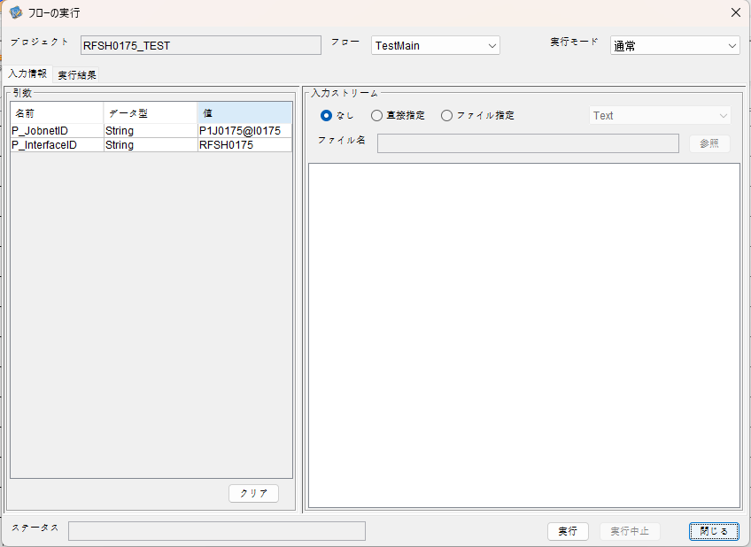

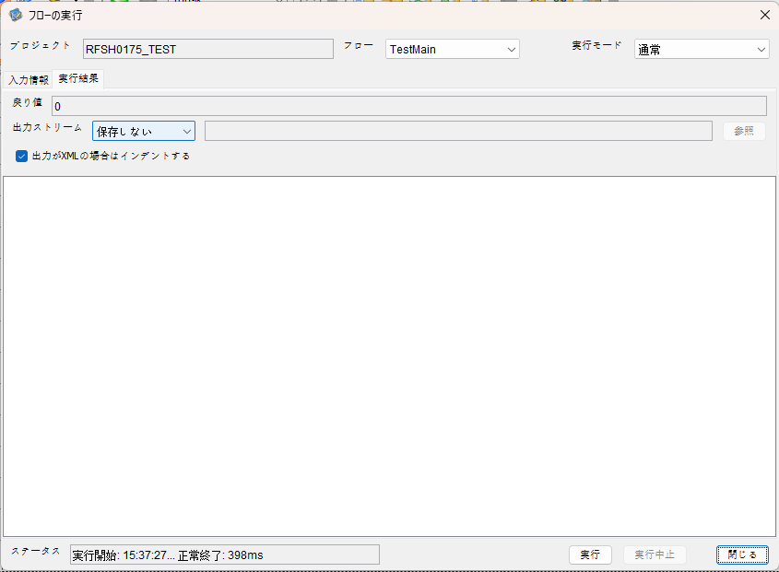

 | 行 | 日時 | レベル | メッセージ
 | 9708 | 2026-05-18T15:37:27.763 JST | INFO |  | FLEX_I_0003: [d5432fba-32c1-4f3b-b5cf-d541712c8177] サブフローの実行を開始します: /NH/connect/step3/isa_user07.RFSH0175.Main
 | 9709 | 2026-05-18T15:37:27.764 JST | INFO |  | FLEX_I_0003: [d5432fba-32c1-4f3b-b5cf-d541712c8177] サブフローの実行を開始します: /NH/connect/step3/isa_user07.MappingPreProcessing.MappingPreProcessing
 | 9710 | 2026-05-18T15:37:27.765 JST | INFO |  | FLEX_I_0003: [d5432fba-32c1-4f3b-b5cf-d541712c8177] サブフローの実行を開始します: /NH/connect/step3/isa_user07.Common.LogOutput
 | 9711 | 2026-05-18T15:37:27.766 JST | INFO |  | FLEX_I_0051: [d5432fba-32c1-4f3b-b5cf-d541712c8177] 情報(Log1) : 個別マッピング処理開始します。インターフェースID：RFSH0175 ASID：I0175 ジョブネットID：P1J0175
 | 9712 | 2026-05-18T15:37:27.766 JST | INFO |  | FLEX_I_0004: [d5432fba-32c1-4f3b-b5cf-d541712c8177] サブフローの実行が終了しました: /NH/connect/step3/isa_user07.Common.LogOutput [1ms]
 | 9713 | 2026-05-18T15:37:27.766 JST | INFO |  | FLEX_I_0003: [d5432fba-32c1-4f3b-b5cf-d541712c8177] サブフローの実行を開始します: /NH/connect/step3/isa_user07.Common.InputParameterCheck
 | 9714 | 2026-05-18T15:37:27.766 JST | INFO |  | FLEX_I_0004: [d5432fba-32c1-4f3b-b5cf-d541712c8177] サブフローの実行が終了しました: /NH/connect/step3/isa_user07.Common.InputParameterCheck [0ms]
...
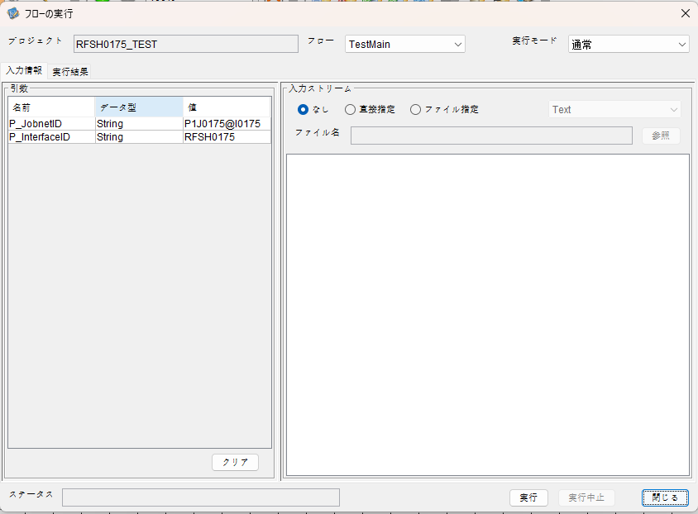



 | 行 | 日時 | レベル | メッセージ
 | 10192 | 2026-05-18T15:42:48.213 JST | INFO |  | FLEX_I_0003: [0fe9668c-8911-4d1d-b3b5-bac559ac278c] サブフローの実行を開始します: /NH/connect/step3/isa_user07.RFSH0175.Main
 | 10193 | 2026-05-18T15:42:48.214 JST | INFO |  | FLEX_I_0003: [0fe9668c-8911-4d1d-b3b5-bac559ac278c] サブフローの実行を開始します: /NH/connect/step3/isa_user07.MappingPreProcessing.MappingPreProcessing
 | 10194 | 2026-05-18T15:42:48.215 JST | INFO |  | FLEX_I_0003: [0fe9668c-8911-4d1d-b3b5-bac559ac278c] サブフローの実行を開始します: /NH/connect/step3/isa_user07.Common.LogOutput
 | 10195 | 2026-05-18T15:42:48.217 JST | INFO |  | FLEX_I_0051: [0fe9668c-8911-4d1d-b3b5-bac559ac278c] 情報(Log1) : 個別マッピング処理開始します。インターフェースID：RFSH0175 ASID：I0175 ジョブネットID：P1J0175
 | 10196 | 2026-05-18T15:42:48.217 JST | INFO |  | FLEX_I_0004: [0fe9668c-8911-4d1d-b3b5-bac559ac278c] サブフローの実行が終了しました: /NH/connect/step3/isa_user07.Common.LogOutput [2ms]
...
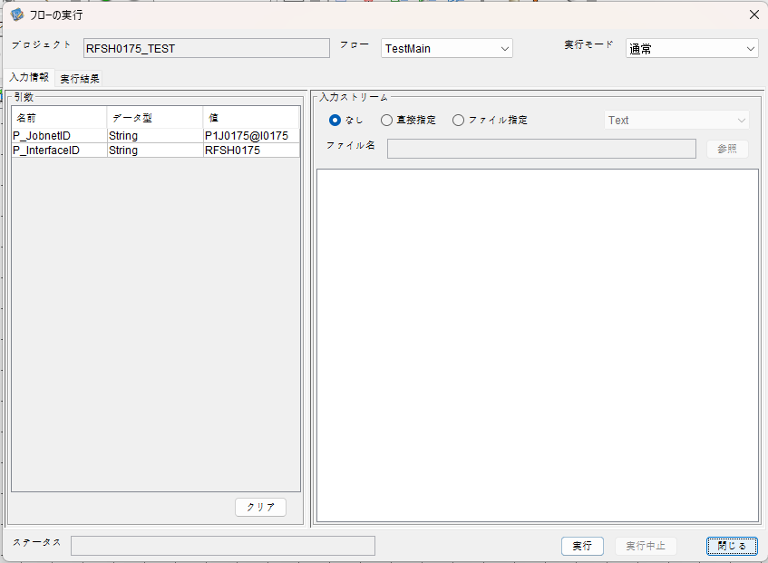

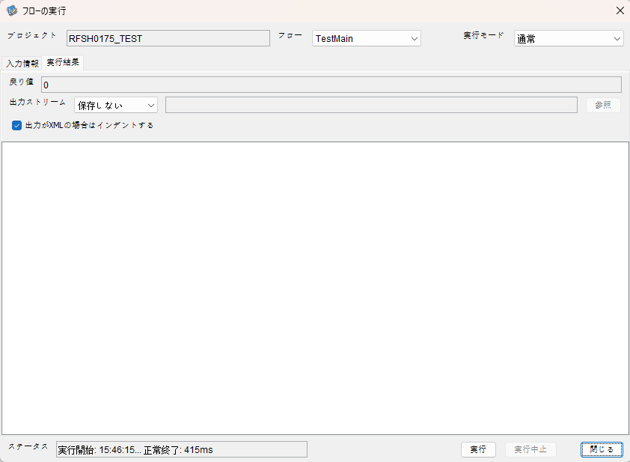

 | 行 | 日時 | レベル | メッセージ
 | 10434 | 2026-05-18T15:46:15.870 JST | INFO |  | FLEX_I_0003: [e8ad2dd1-f974-4785-8947-df8f96752db2] サブフローの実行を開始します: /NH/connect/step3/isa_user07.RFSH0175.Main
 | 10435 | 2026-05-18T15:46:15.871 JST | INFO |  | FLEX_I_0003: [e8ad2dd1-f974-4785-8947-df8f96752db2] サブフローの実行を開始します: /NH/connect/step3/isa_user07.MappingPreProcessing.MappingPreProcessing
 | 10436 | 2026-05-18T15:46:15.873 JST | INFO |  | FLEX_I_0003: [e8ad2dd1-f974-4785-8947-df8f96752db2] サブフローの実行を開始します: /NH/connect/step3/isa_user07.Common.LogOutput
 | 10437 | 2026-05-18T15:46:15.873 JST | INFO |  | FLEX_I_0051: [e8ad2dd1-f974-4785-8947-df8f96752db2] 情報(Log1) : 個別マッピング処理開始します。インターフェースID：RFSH0175 ASID：I0175 ジョブネットID：P1J0175
 | 10438 | 2026-05-18T15:46:15.873 JST | INFO |  | FLEX_I_0004: [e8ad2dd1-f974-4785-8947-df8f96752db2] サブフローの実行が終了しました: /NH/connect/step3/isa_user07.Common.LogOutput [0ms]
 | 10439 | 2026-05-18T15:46:15.873 JST | INFO |  | FLEX_I_0003: [e8ad2dd1-f974-4785-8947-df8f96752db2] サブフローの実行を開始します: /NH/connect/step3/isa_user07.Common.InputParameterCheck
 | 10440 | 2026-05-18T15:46:15.873 JST | INFO |  | FLEX_I_0004: [e8ad2dd1-f974-4785-8947-df8f96752db2] サブフローの実行が終了しました: /NH/connect/step3/isa_user07.Common.InputParameterCheck [0ms]
...


 | 行 | 日時 | レベル | メッセージ
 | 10668 | 2026-05-18T15:49:34.903 JST | INFO |  | FLEX_I_0003: [888ce893-12ce-41ae-8144-b26e04c459d0] サブフローの実行を開始します: /NH/connect/step3/isa_user07.RFSH0175.Main
 | 10669 | 2026-05-18T15:49:34.904 JST | INFO |  | FLEX_I_0003: [888ce893-12ce-41ae-8144-b26e04c459d0] サブフローの実行を開始します: /NH/connect/step3/isa_user07.MappingPreProcessing.MappingPreProcessing
 | 10670 | 2026-05-18T15:49:34.907 JST | INFO |  | FLEX_I_0003: [888ce893-12ce-41ae-8144-b26e04c459d0] サブフローの実行を開始します: /NH/connect/step3/isa_user07.Common.LogOutput
 | 10671 | 2026-05-18T15:49:34.907 JST | INFO |  | FLEX_I_0051: [888ce893-12ce-41ae-8144-b26e04c459d0] 情報(Log1) : 個別マッピング処理開始します。インターフェースID：RFSH0175 ASID：I0175 ジョブネットID：P1J0175
 | 10672 | 2026-05-18T15:49:34.907 JST | INFO |  | FLEX_I_0004: [888ce893-12ce-41ae-8144-b26e04c459d0] サブフローの実行が終了しました: /NH/connect/step3/isa_user07.Common.LogOutput [0ms]
 | 10673 | 2026-05-18T15:49:34.908 JST | INFO |  | FLEX_I_0003: [888ce893-12ce-41ae-8144-b26e04c459d0] サブフローの実行を開始します: /NH/connect/step3/isa_user07.Common.InputParameterCheck
 | 10674 | 2026-05-18T15:49:34.908 JST | INFO |  | FLEX_I_0004: [888ce893-12ce-41ae-8144-b26e04c459d0] サブフローの実行が終了しました: /NH/connect/step3/isa_user07.Common.InputParameterCheck [0ms]
...
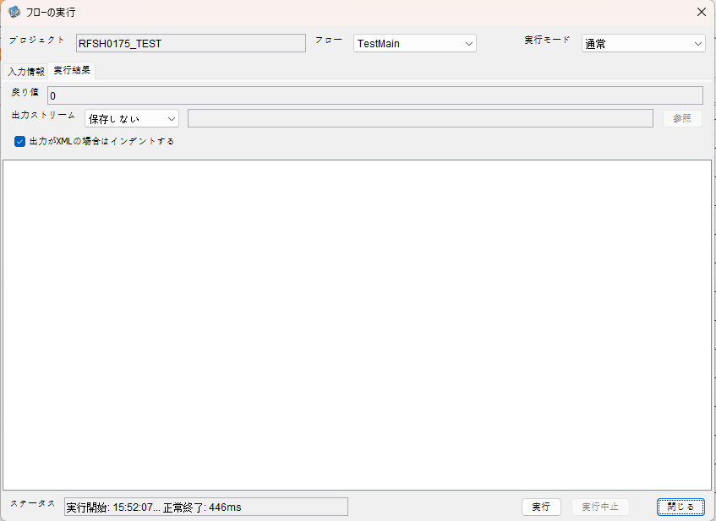

 | 行 | 日時 | レベル | メッセージ
 | 10967 | 2026-05-18T15:52:07.582 JST | INFO |  | FLEX_I_0003: [25cdc120-c02c-4a9b-8038-c56422b61fc3] サブフローの実行を開始します: /NH/connect/step3/isa_user07.RFSH0175.Main
 | 10968 | 2026-05-18T15:52:07.584 JST | INFO |  | FLEX_I_0003: [25cdc120-c02c-4a9b-8038-c56422b61fc3] サブフローの実行を開始します: /NH/connect/step3/isa_user07.MappingPreProcessing.MappingPreProcessing
 | 10969 | 2026-05-18T15:52:07.585 JST | INFO |  | FLEX_I_0003: [25cdc120-c02c-4a9b-8038-c56422b61fc3] サブフローの実行を開始します: /NH/connect/step3/isa_user07.Common.LogOutput
 | 10970 | 2026-05-18T15:52:07.586 JST | INFO |  | FLEX_I_0051: [25cdc120-c02c-4a9b-8038-c56422b61fc3] 情報(Log1) : 個別マッピング処理開始します。インターフェースID：RFSH0175 ASID：I0175 ジョブネットID：P1J0175
 | 10971 | 2026-05-18T15:52:07.586 JST | INFO |  | FLEX_I_0004: [25cdc120-c02c-4a9b-8038-c56422b61fc3] サブフローの実行が終了しました: /NH/connect/step3/isa_user07.Common.LogOutput [1ms]
 | 10972 | 2026-05-18T15:52:07.586 JST | INFO |  | FLEX_I_0003: [25cdc120-c02c-4a9b-8038-c56422b61fc3] サブフローの実行を開始します: /NH/connect/step3/isa_user07.Common.InputParameterCheck
 | 10973 | 2026-05-18T15:52:07.586 JST | INFO |  | FLEX_I_0004: [25cdc120-c02c-4a9b-8038-c56422b61fc3] サブフローの実行が終了しました: /NH/connect/step3/isa_user07.Common.InputParameterCheck [0ms]
...


 | 行 | 日時 | レベル | メッセージ
 | 11306 | 2026-05-18T15:55:26.456 JST | INFO |  | FLEX_I_0003: [8554411f-0446-4265-a8b1-c050f5aa7991] サブフローの実行を開始します: /NH/connect/step3/isa_user07.RFSH0175.Main
 | 11307 | 2026-05-18T15:55:26.457 JST | INFO |  | FLEX_I_0003: [8554411f-0446-4265-a8b1-c050f5aa7991] サブフローの実行を開始します: /NH/connect/step3/isa_user07.MappingPreProcessing.MappingPreProcessing
 | 11308 | 2026-05-18T15:55:26.458 JST | INFO |  | FLEX_I_0003: [8554411f-0446-4265-a8b1-c050f5aa7991] サブフローの実行を開始します: /NH/connect/step3/isa_user07.Common.LogOutput
 | 11309 | 2026-05-18T15:55:26.458 JST | INFO |  | FLEX_I_0051: [8554411f-0446-4265-a8b1-c050f5aa7991] 情報(Log1) : 個別マッピング処理開始します。インターフェースID：RFSH0175 ASID：I0175 ジョブネットID：P1J0175
 | 11310 | 2026-05-18T15:55:26.458 JST | INFO |  | FLEX_I_0004: [8554411f-0446-4265-a8b1-c050f5aa7991] サブフローの実行が終了しました: /NH/connect/step3/isa_user07.Common.LogOutput [0ms]
 | 11311 | 2026-05-18T15:55:26.459 JST | INFO |  | FLEX_I_0003: [8554411f-0446-4265-a8b1-c050f5aa7991] サブフローの実行を開始します: /NH/connect/step3/isa_user07.Common.InputParameterCheck
 | 11312 | 2026-05-18T15:55:26.459 JST | INFO |  | FLEX_I_0004: [8554411f-0446-4265-a8b1-c050f5aa7991] サブフローの実行が終了しました: /NH/connect/step3/isa_user07.Common.InputParameterCheck [0ms]
...
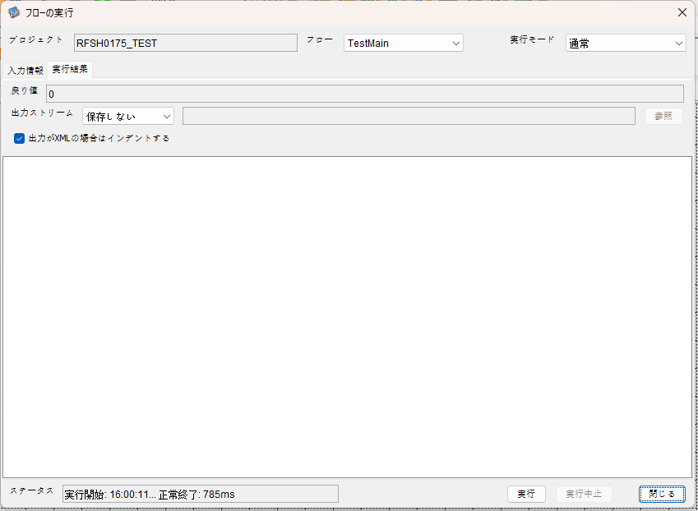

 | 行 | 日時 | レベル | メッセージ
 | 11840 | 2026-05-18T16:00:11.347 JST | INFO |  | FLEX_I_0003: [62b4a6f5-5024-412b-9337-ebc9904e478a] サブフローの実行を開始します: /NH/connect/step3/isa_user07.RFSH0175.Main
 | 11841 | 2026-05-18T16:00:11.398 JST | INFO |  | FLEX_I_0003: [62b4a6f5-5024-412b-9337-ebc9904e478a] サブフローの実行を開始します: /NH/connect/step3/isa_user07.MappingPreProcessing.MappingPreProcessing
 | 11842 | 2026-05-18T16:00:11.409 JST | INFO |  | FLEX_I_0003: [62b4a6f5-5024-412b-9337-ebc9904e478a] サブフローの実行を開始します: /NH/connect/step3/isa_user07.Common.LogOutput
 | 11843 | 2026-05-18T16:00:11.409 JST | INFO |  | FLEX_I_0051: [62b4a6f5-5024-412b-9337-ebc9904e478a] 情報(Log1) : 個別マッピング処理開始します。インターフェースID：RFSH0175 ASID：I0175 ジョブネットID：P1J0175
 | 11844 | 2026-05-18T16:00:11.409 JST | INFO |  | FLEX_I_0004: [62b4a6f5-5024-412b-9337-ebc9904e478a] サブフローの実行が終了しました: /NH/connect/step3/isa_user07.Common.LogOutput [0ms]
 | 11845 | 2026-05-18T16:00:11.409 JST | INFO |  | FLEX_I_0003: [62b4a6f5-5024-412b-9337-ebc9904e478a] サブフローの実行を開始します: /NH/connect/step3/isa_user07.Common.InputParameterCheck
 | 11846 | 2026-05-18T16:00:11.410 JST | INFO |  | FLEX_I_0004: [62b4a6f5-5024-412b-9337-ebc9904e478a] サブフローの実行が終了しました: /NH/connect/step3/isa_user07.Common.InputParameterCheck [1ms]
 | 11847 | 2026-05-18T16:00:11.410 JST | INFO |  | FLEX_I_0003: [62b4a6f5-5024-412b-9337-ebc9904e478a] サブフローの実行を開始します: /NH/connect/step3/isa_user07.Common.SettingInit
...


 | 行 | 日時 | レベル | メッセージ
 | 12184 | 2026-05-18T16:04:09.213 JST | INFO |  | FLEX_I_0003: [f0f6a288-447a-4a77-89c1-9aed38689681] サブフローの実行を開始します: /NH/connect/step3/isa_user07.RFSH0175.Main
 | 12185 | 2026-05-18T16:04:09.214 JST | INFO |  | FLEX_I_0003: [f0f6a288-447a-4a77-89c1-9aed38689681] サブフローの実行を開始します: /NH/connect/step3/isa_user07.MappingPreProcessing.MappingPreProcessing
 | 12186 | 2026-05-18T16:04:09.215 JST | INFO |  | FLEX_I_0003: [f0f6a288-447a-4a77-89c1-9aed38689681] サブフローの実行を開始します: /NH/connect/step3/isa_user07.Common.LogOutput
 | 12187 | 2026-05-18T16:04:09.215 JST | INFO |  | FLEX_I_0051: [f0f6a288-447a-4a77-89c1-9aed38689681] 情報(Log1) : 個別マッピング処理開始します。インターフェースID：RFSH0175 ASID：I0175 ジョブネットID：P1J0175
 | 12188 | 2026-05-18T16:04:09.215 JST | INFO |  | FLEX_I_0004: [f0f6a288-447a-4a77-89c1-9aed38689681] サブフローの実行が終了しました: /NH/connect/step3/isa_user07.Common.LogOutput [0ms]
 | 12189 | 2026-05-18T16:04:09.216 JST | INFO |  | FLEX_I_0003: [f0f6a288-447a-4a77-89c1-9aed38689681] サブフローの実行を開始します: /NH/connect/step3/isa_user07.Common.InputParameterCheck
 | 12190 | 2026-05-18T16:04:09.216 JST | INFO |  | FLEX_I_0004: [f0f6a288-447a-4a77-89c1-9aed38689681] サブフローの実行が終了しました: /NH/connect/step3/isa_user07.Common.InputParameterCheck [0ms]
...

エビデンス(マッピング)
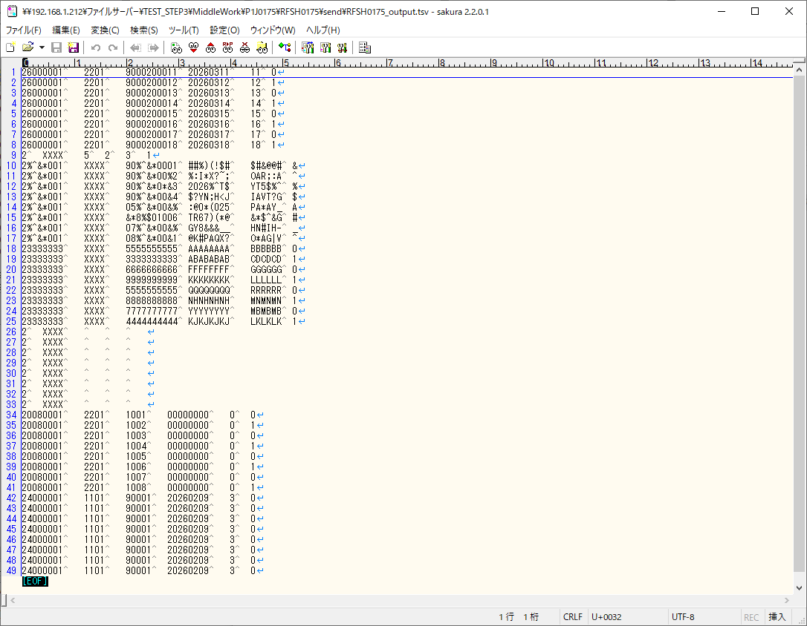
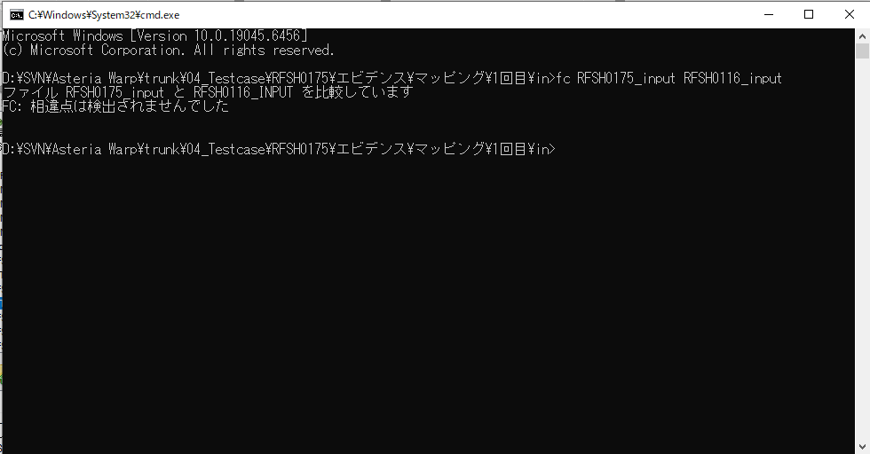
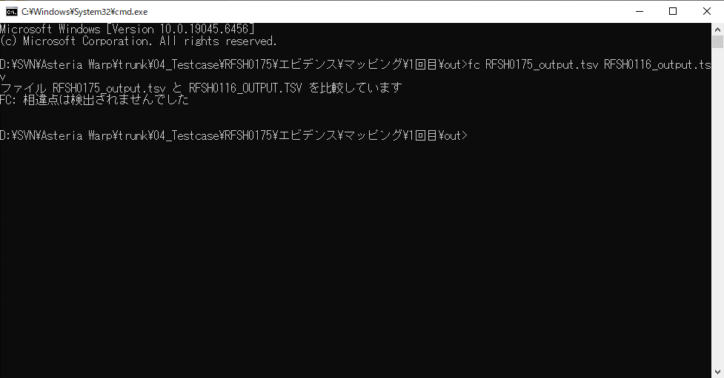
...
■出力ファイル

エビデンス(マッピング)_20260520
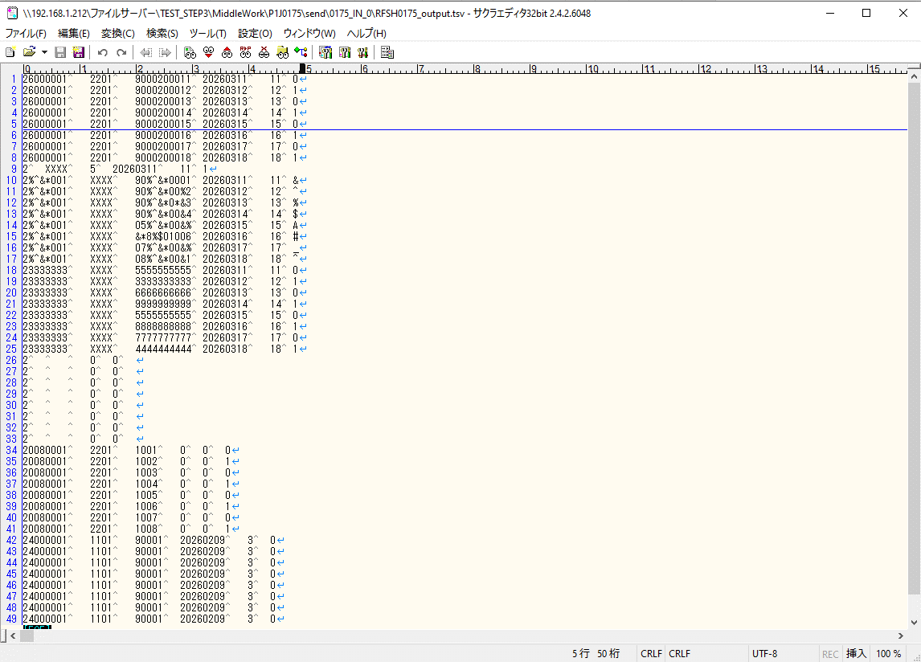
...
■出力ファイル

基本情報
項目名 | 値
インターフェースID | RFSH0175
ジョブネットID | P1J0175@I0175
システム情報.中間ワーク親フォルダパス | \\192.168.1.212\ファイルサーバー\TEST_STEP3\MiddleWork\P1J0175
システム情報.送信ファイル格納フォルダ名 | send
個別マッピング用定義ファイル.作成ファイル名 | RFSH0175_output.tsv
個別マッピング定義用ファイル.保存フォルダ名 | 0175_IN_0
パラメータファイルパス | \\192.168.1.212\ファイルサーバー\TEST_STEP3\Work\P1J0175\parameter.conf
パラメータファイル.受信ファイル格納フォルダパス_[インターフェースID] | \\192.168.1.212\ファイルサーバー\TEST_STEP3\receive\P1J0175

テスト実施時の基本情報を記入

外部定義ファイル
...
テスト実施時の定義ファイル情報を記載
...

